1_0
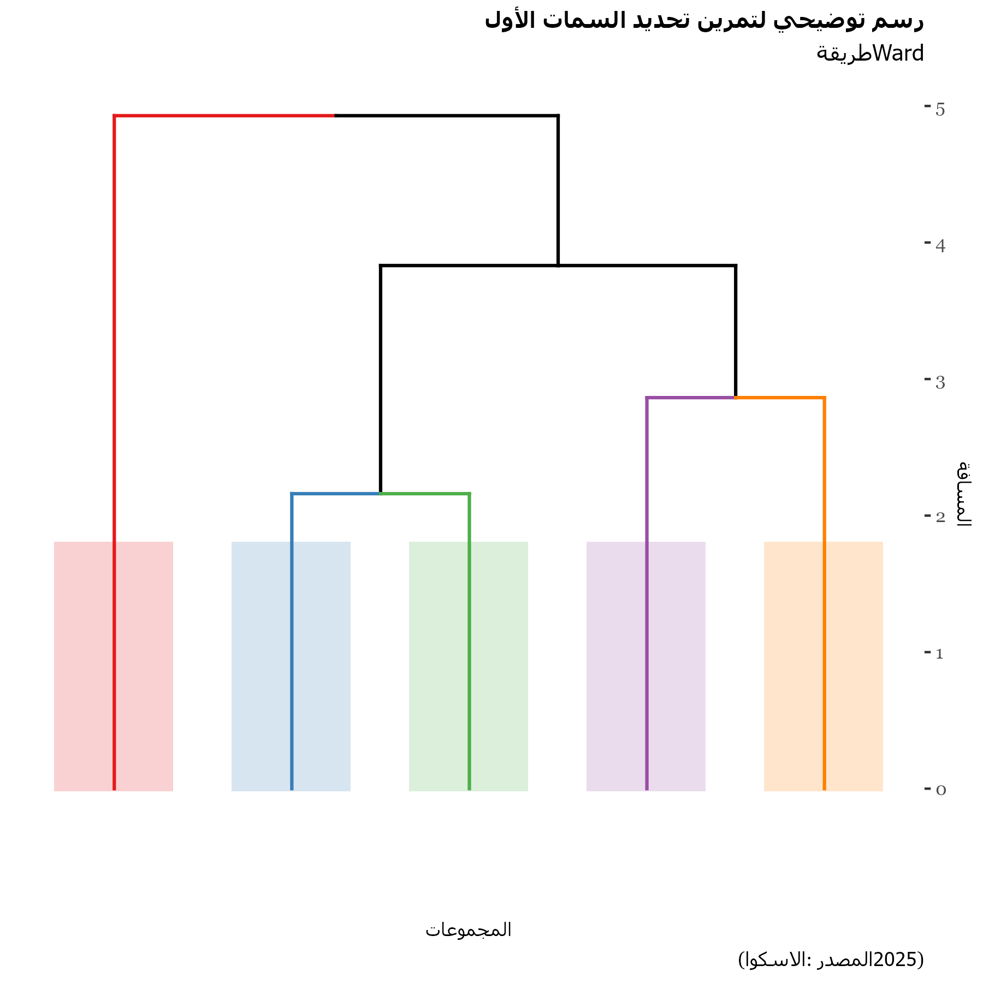
Clusters | Observations
1 | 26
2 | 42
3 | 41
4 | 20
5 | 21

Qualitative variables
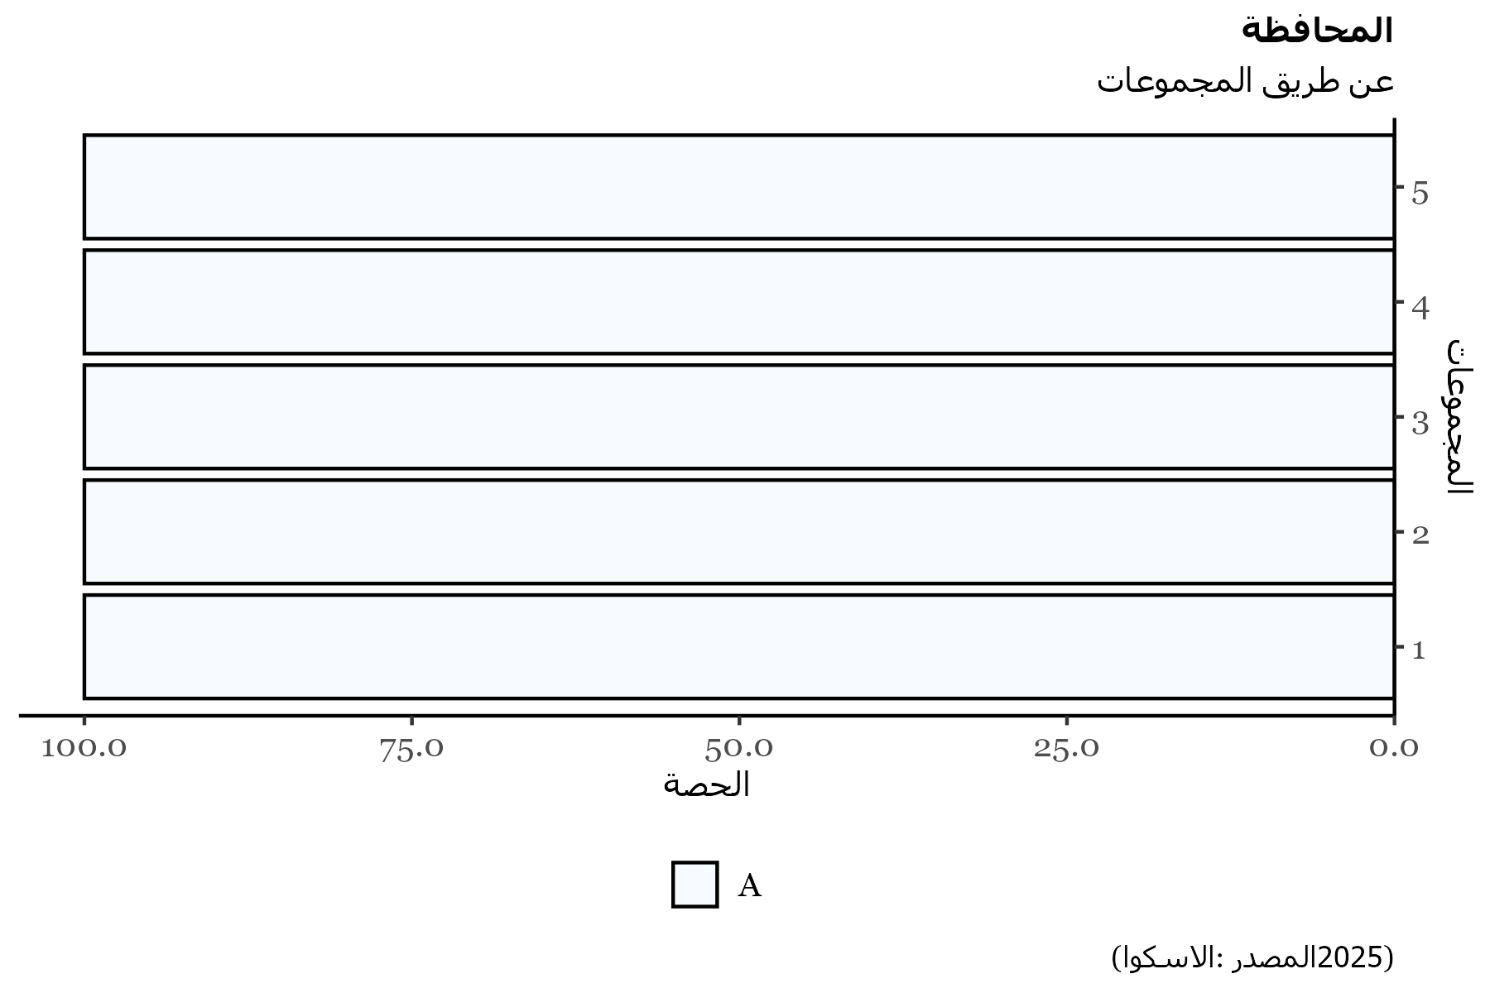
Percentage | 1 | 2 | 3 | 4 | 5
A | 100 | 100 | 100 | 100 | 100

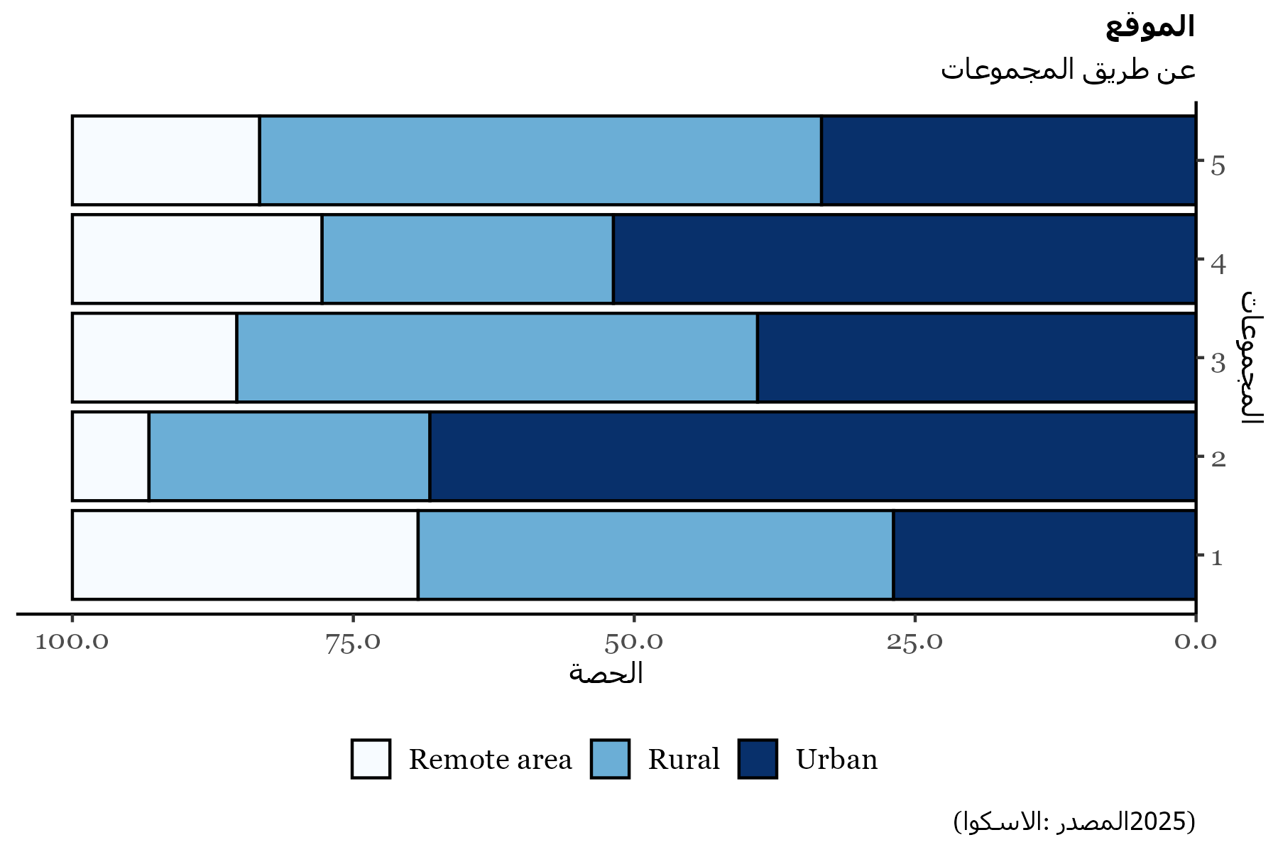
Percentage | 1 | 2 | 3 | 4 | 5
Remote area | 30.77 | 6.82 | 14.63 | 22.22 | 16.67
Rural | 42.31 | 25 | 46.34 | 25.93 | 50
Urban | 26.92 | 68.18 | 39.02 | 51.85 | 33.33

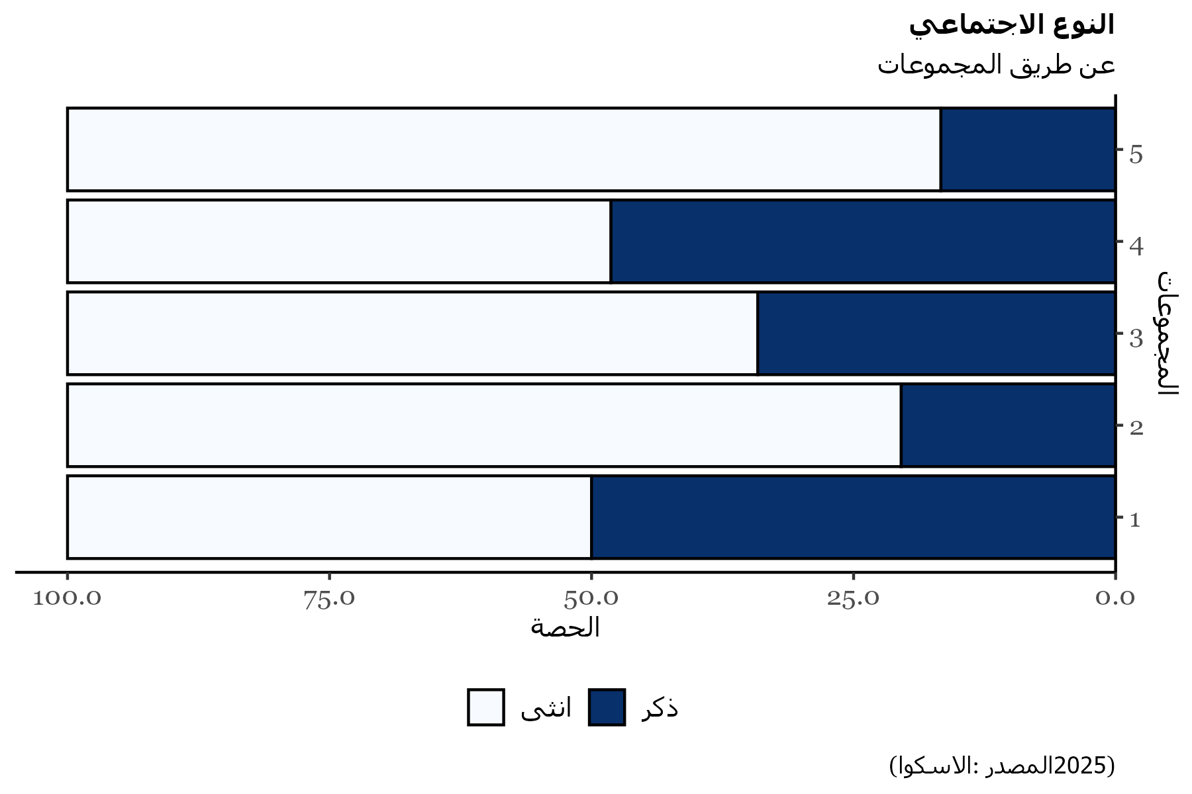
Percentage | 1 | 2 | 3 | 4 | 5
انثى | 50 | 79.55 | 65.85 | 51.85 | 83.33
ذكر | 50 | 20.45 | 34.15 | 48.15 | 16.67

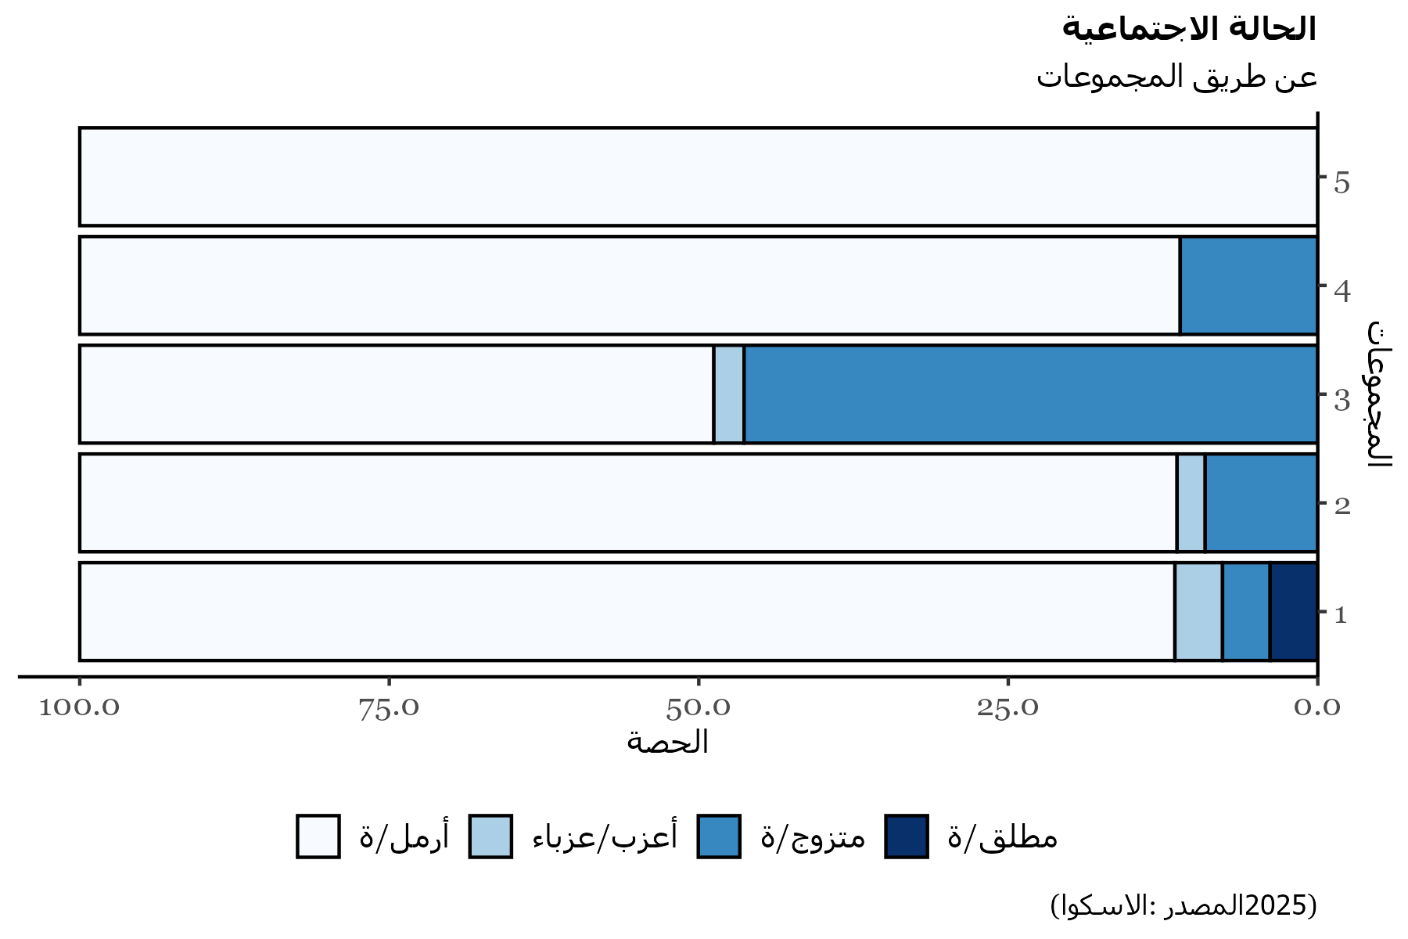
Percentage | 1 | 2 | 3 | 4 | 5
أرمل/ة | 88.46 | 88.64 | 51.22 | 88.89 | 100
أعزب/عزباء | 3.85 | 2.27 | 2.44
متزوج/ة | 3.85 | 9.09 | 46.34 | 11.11
مطلق/ة | 3.85

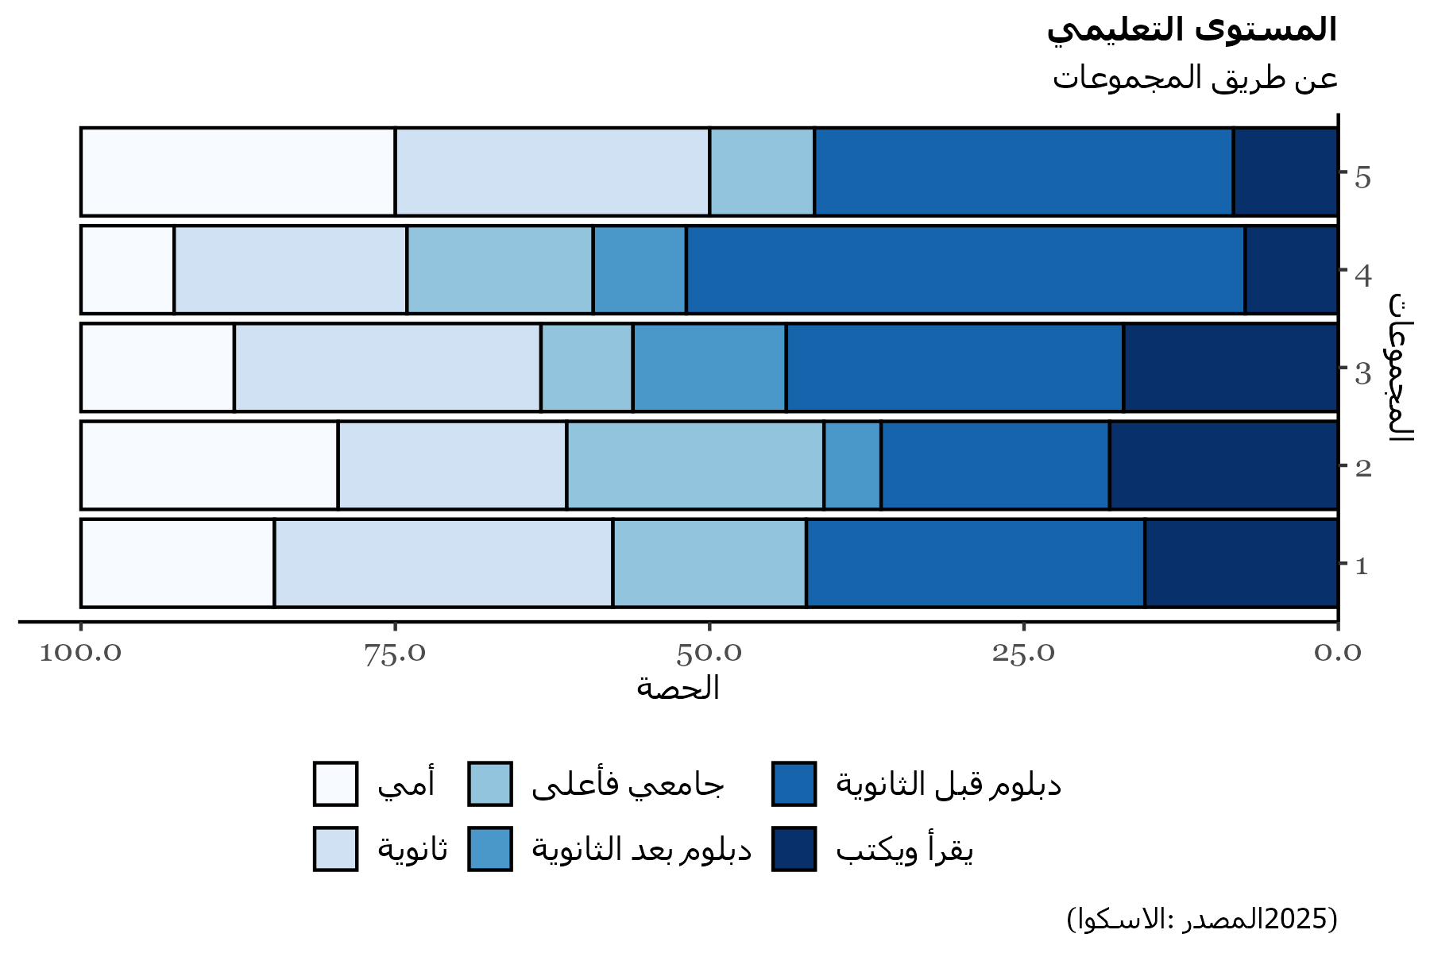
Percentage | 1 | 2 | 3 | 4 | 5
أمي | 15.38 | 20.45 | 12.2 | 7.41 | 25
ثانوية | 26.92 | 18.18 | 24.39 | 18.52 | 25
جامعي فأعلى | 15.38 | 20.45 | 7.32 | 14.81 | 8.33
دبلوم بعد الثانوية |  | 4.55 | 12.2 | 7.41
دبلوم قبل الثانوية | 26.92 | 18.18 | 26.83 | 44.44 | 33.33
يقرأ ويكتب | 15.38 | 18.18 | 17.07 | 7.41 | 8.33

Quantitative variables
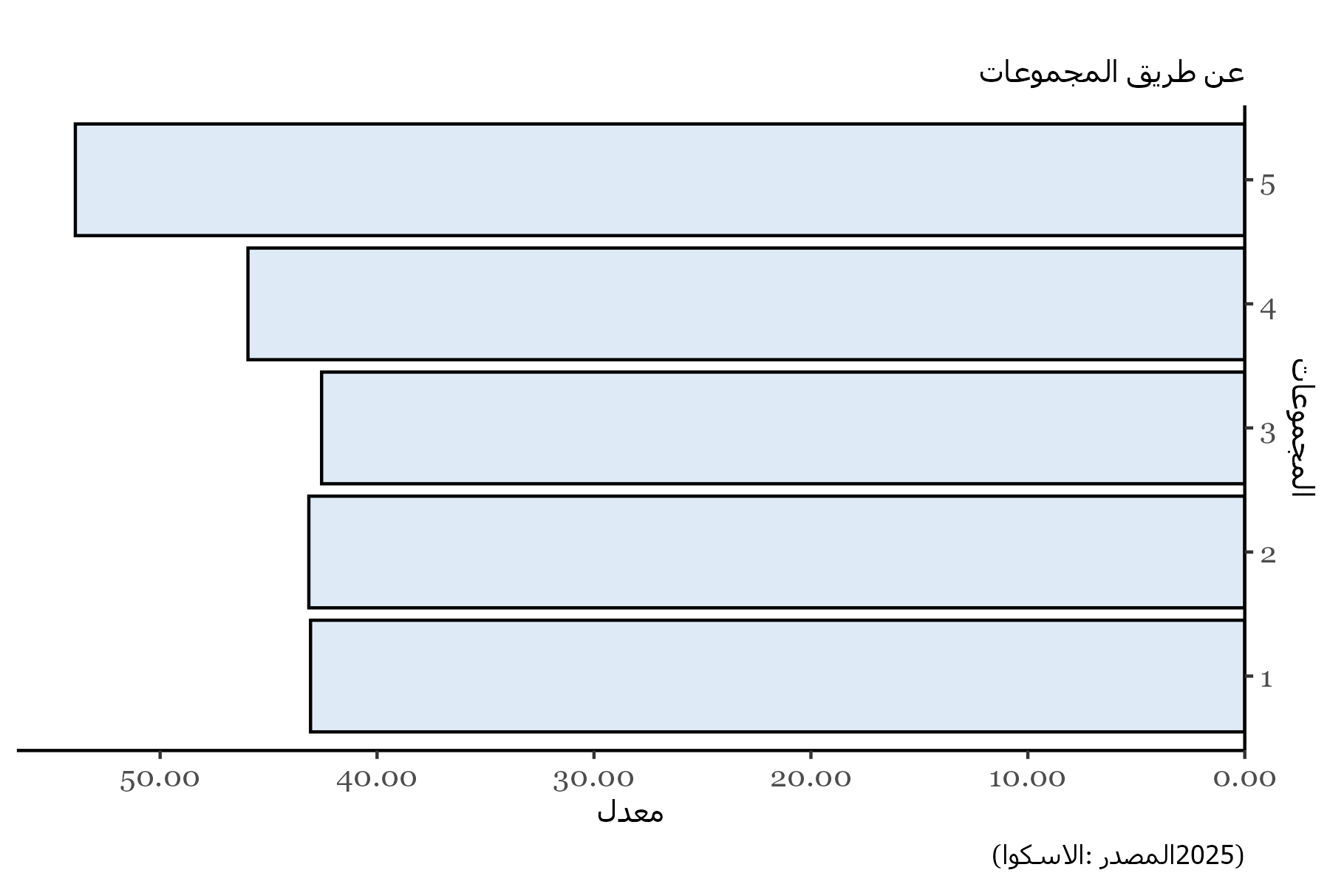
Clusters | Values
1 | 43.066417709
2 | 43.145326175
3 | 42.556451775
4 | 45.951159364
5 | 53.908876177

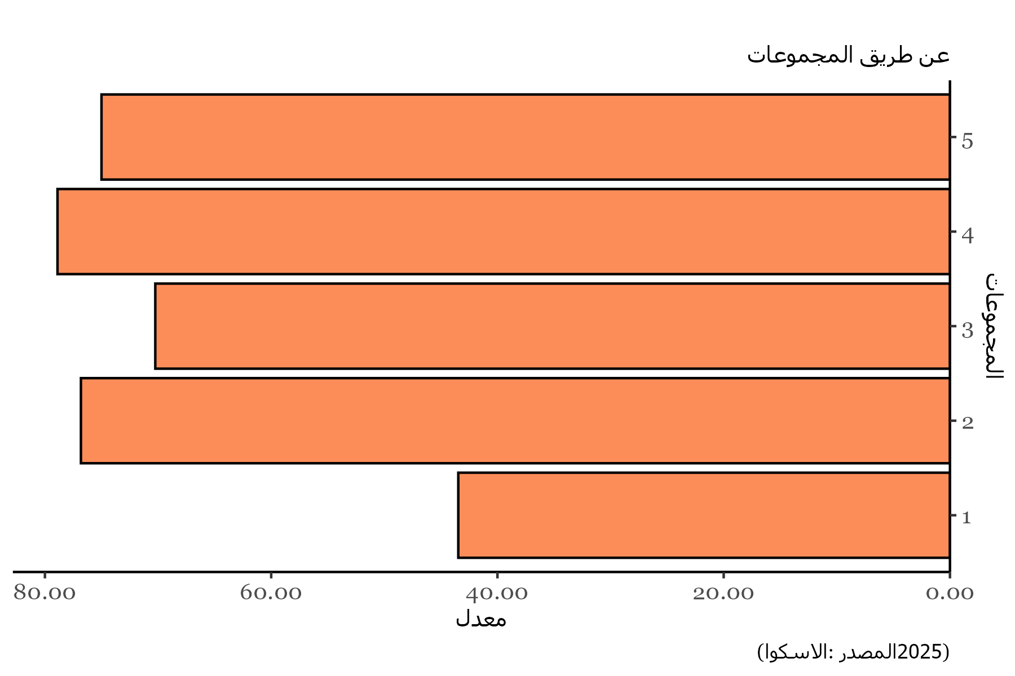
Clusters | Values
1 | 43.461538462
2 | 76.818181818
3 | 70.243902439
4 | 78.888888889
5 | 75

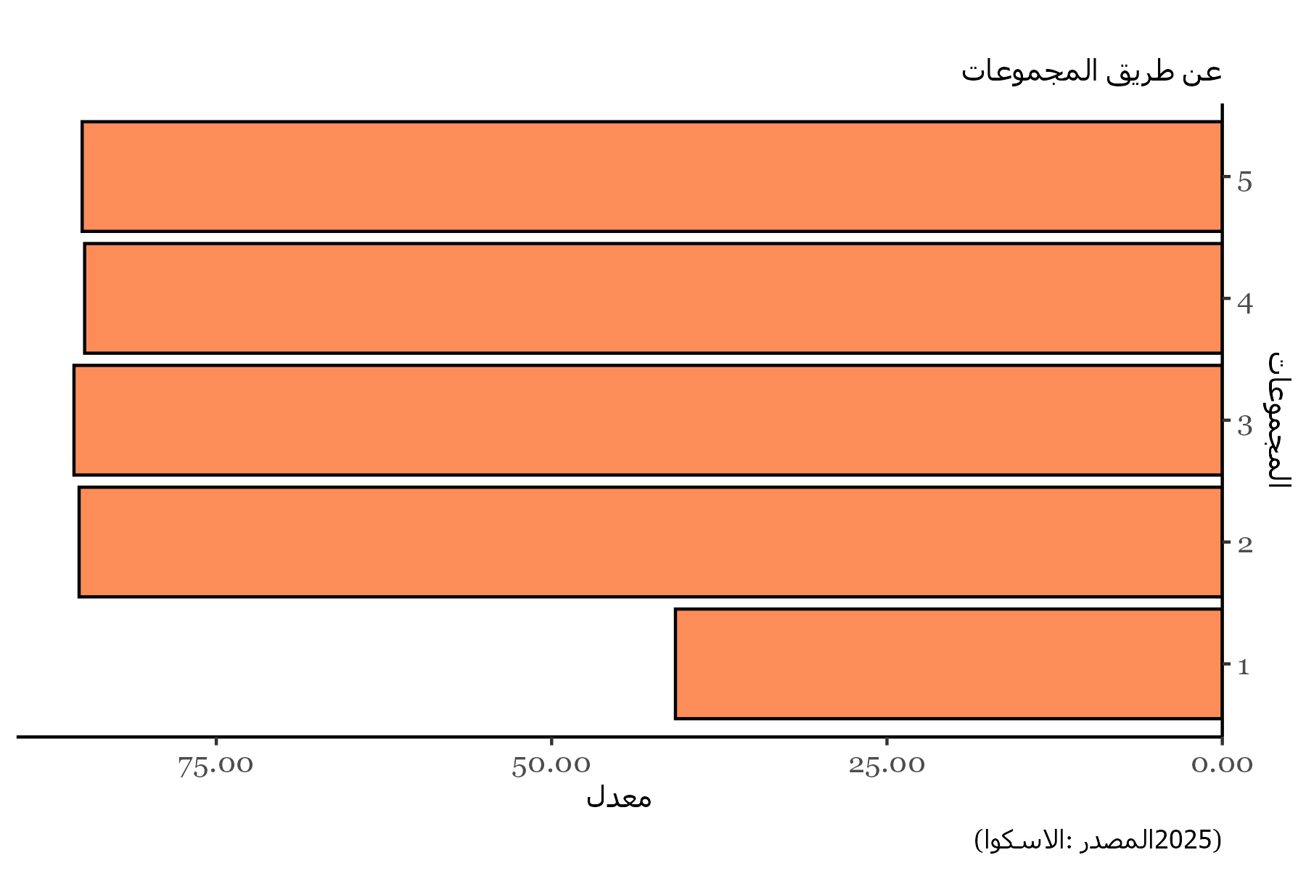
Clusters | Values
1 | 40.769230769
2 | 85.227272727
3 | 85.609756098
4 | 84.814814815
5 | 85

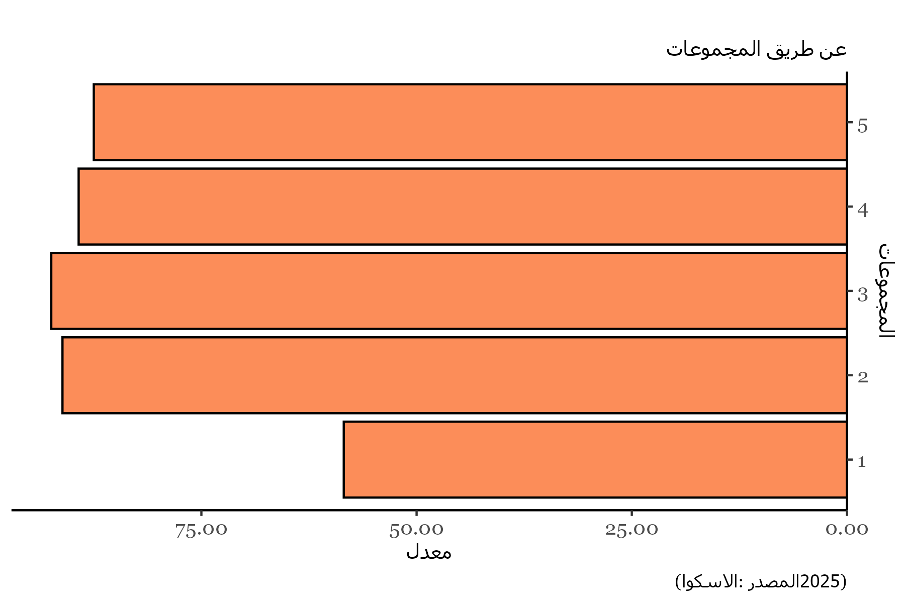
Clusters | Values
1 | 58.461538462
2 | 91.136363636
3 | 92.43902439
4 | 89.259259259
5 | 87.5

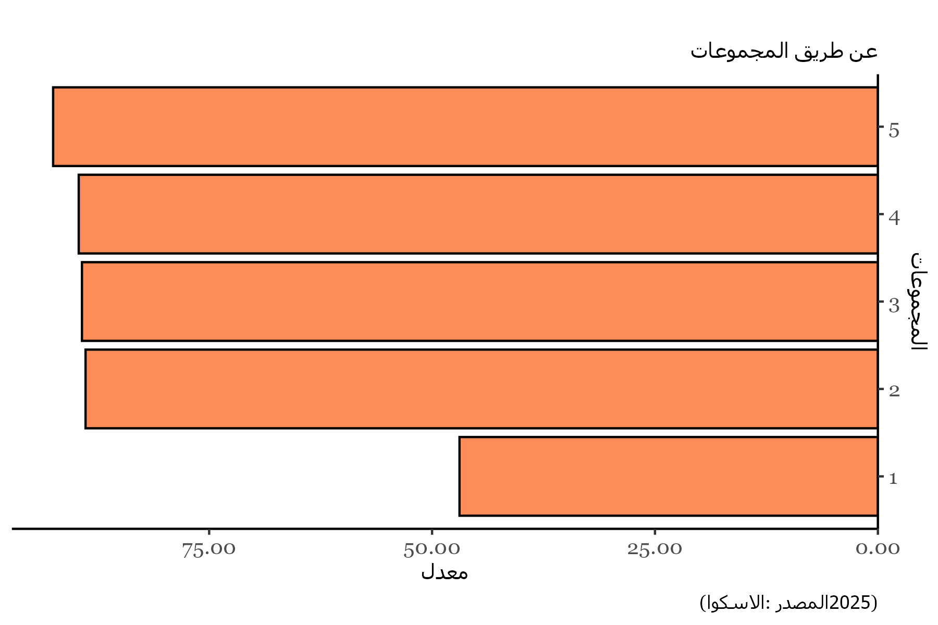
Clusters | Values
1 | 46.923076923
2 | 88.863636364
3 | 89.268292683
4 | 89.62962963
5 | 92.5

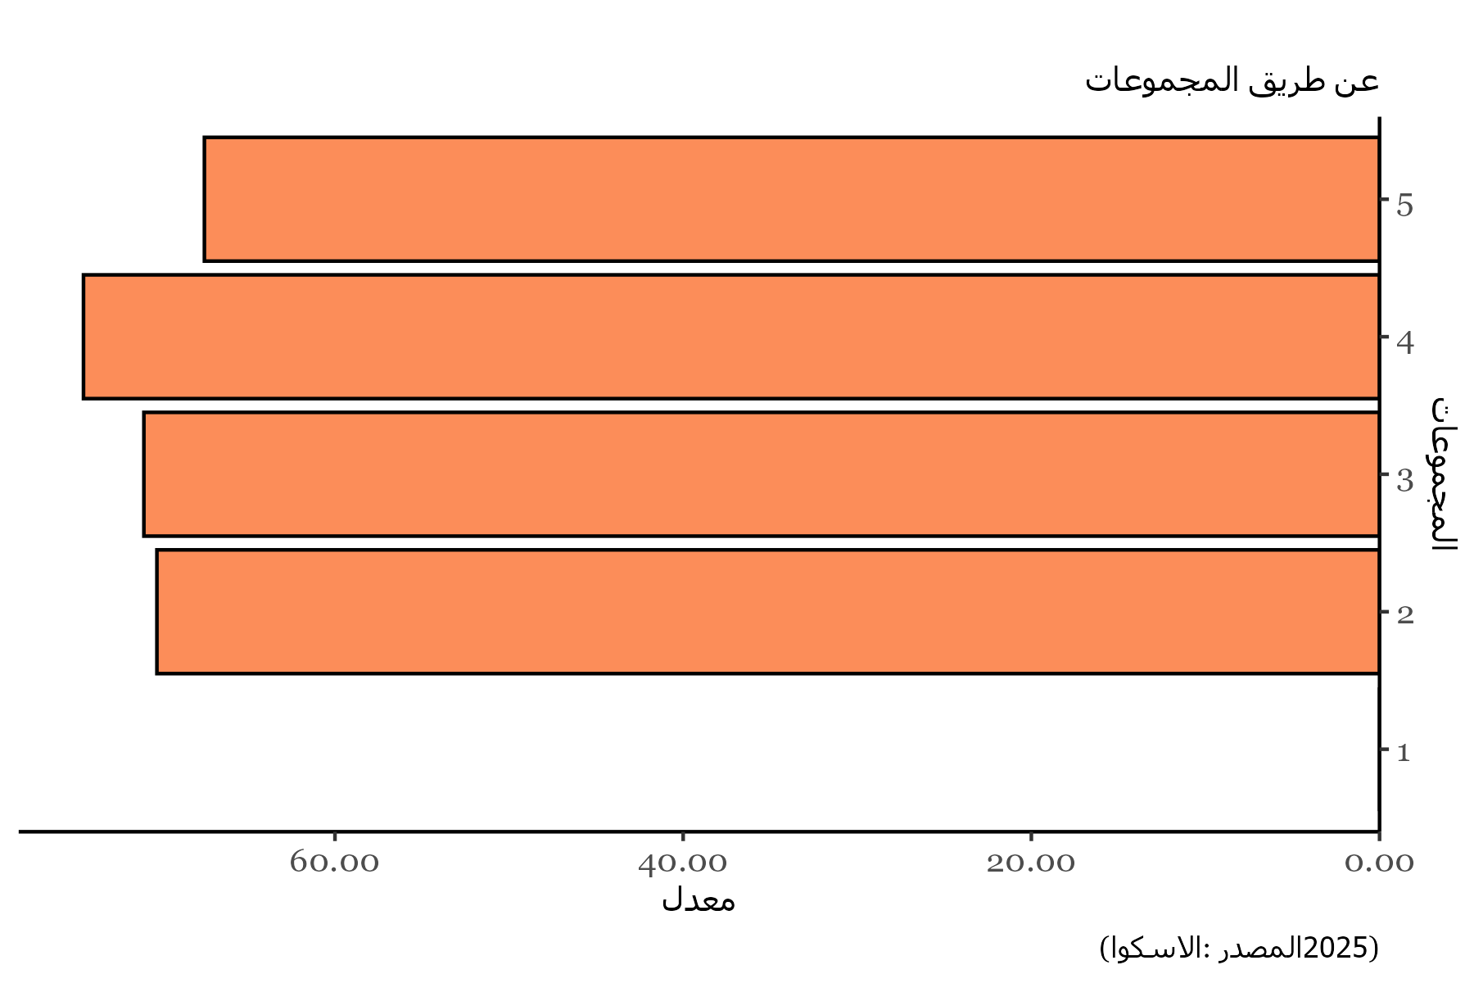
Clusters | Values
1 | 0
2 | 70.227272727
3 | 70.975609756
4 | 74.444444444
5 | 67.5

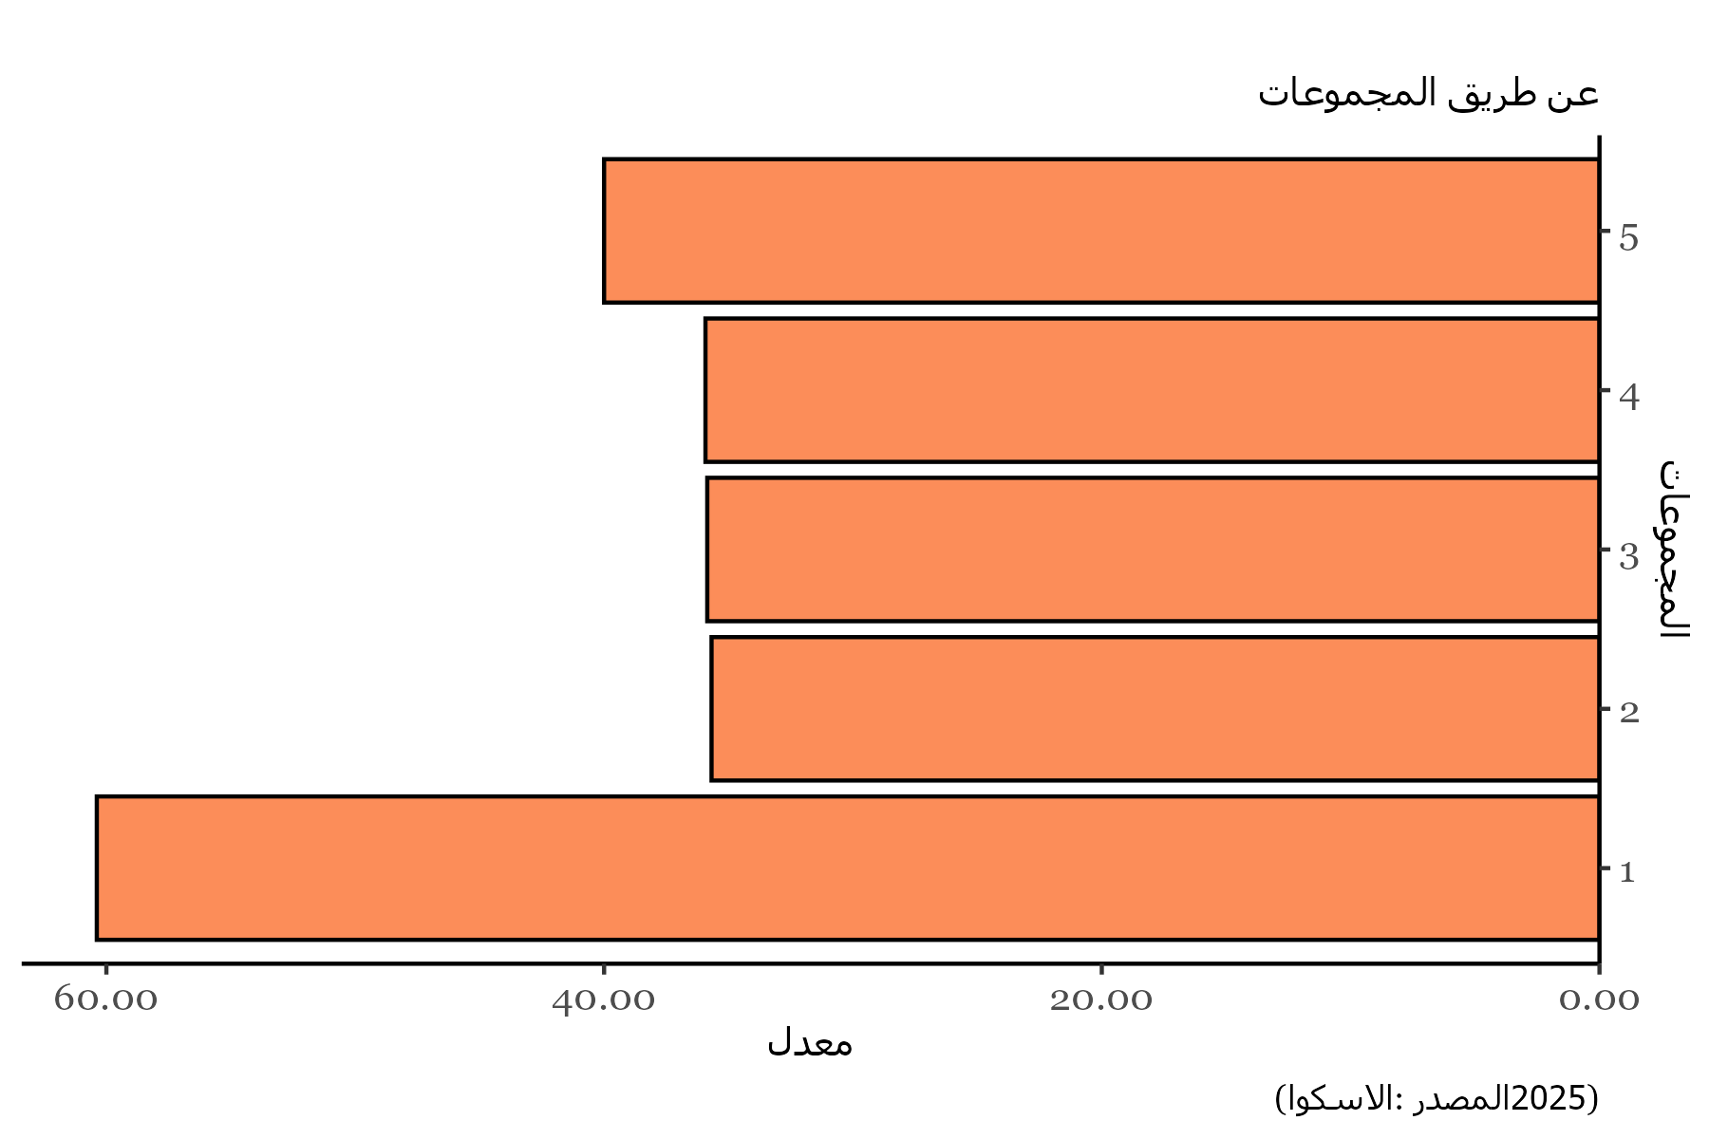
Clusters | Values
1 | 60.384615385
2 | 35.681818182
3 | 35.853658537
4 | 35.925925926
5 | 40

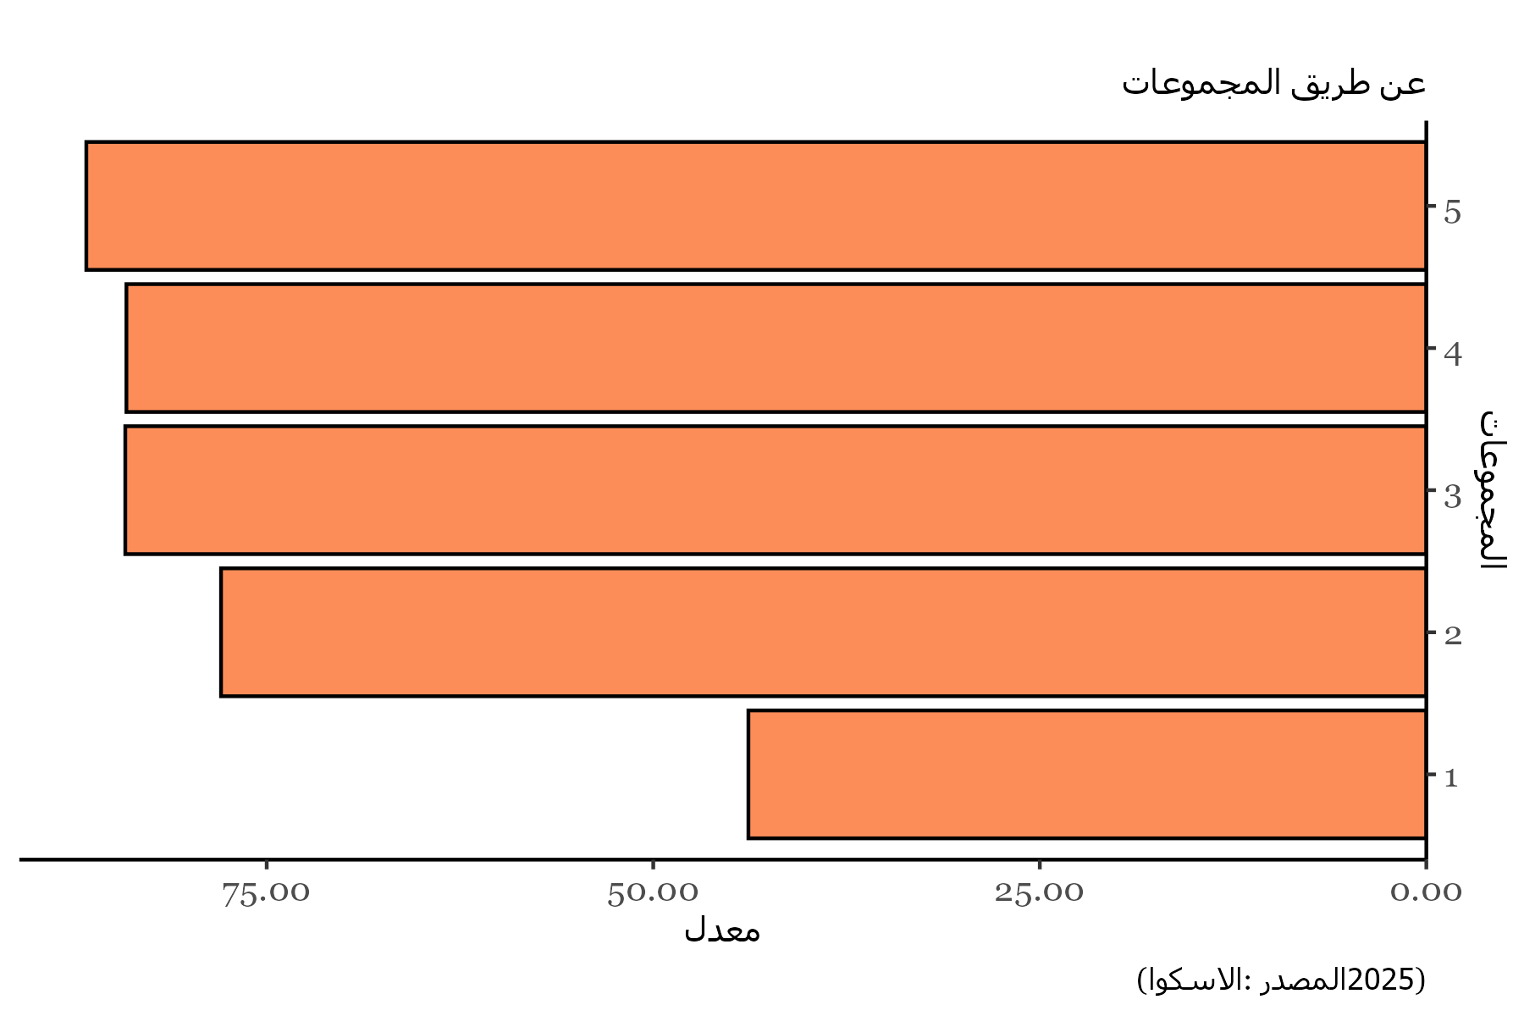
Clusters | Values
1 | 43.846153846
2 | 77.954545455
3 | 84.146341463
4 | 84.074074074
5 | 86.666666667

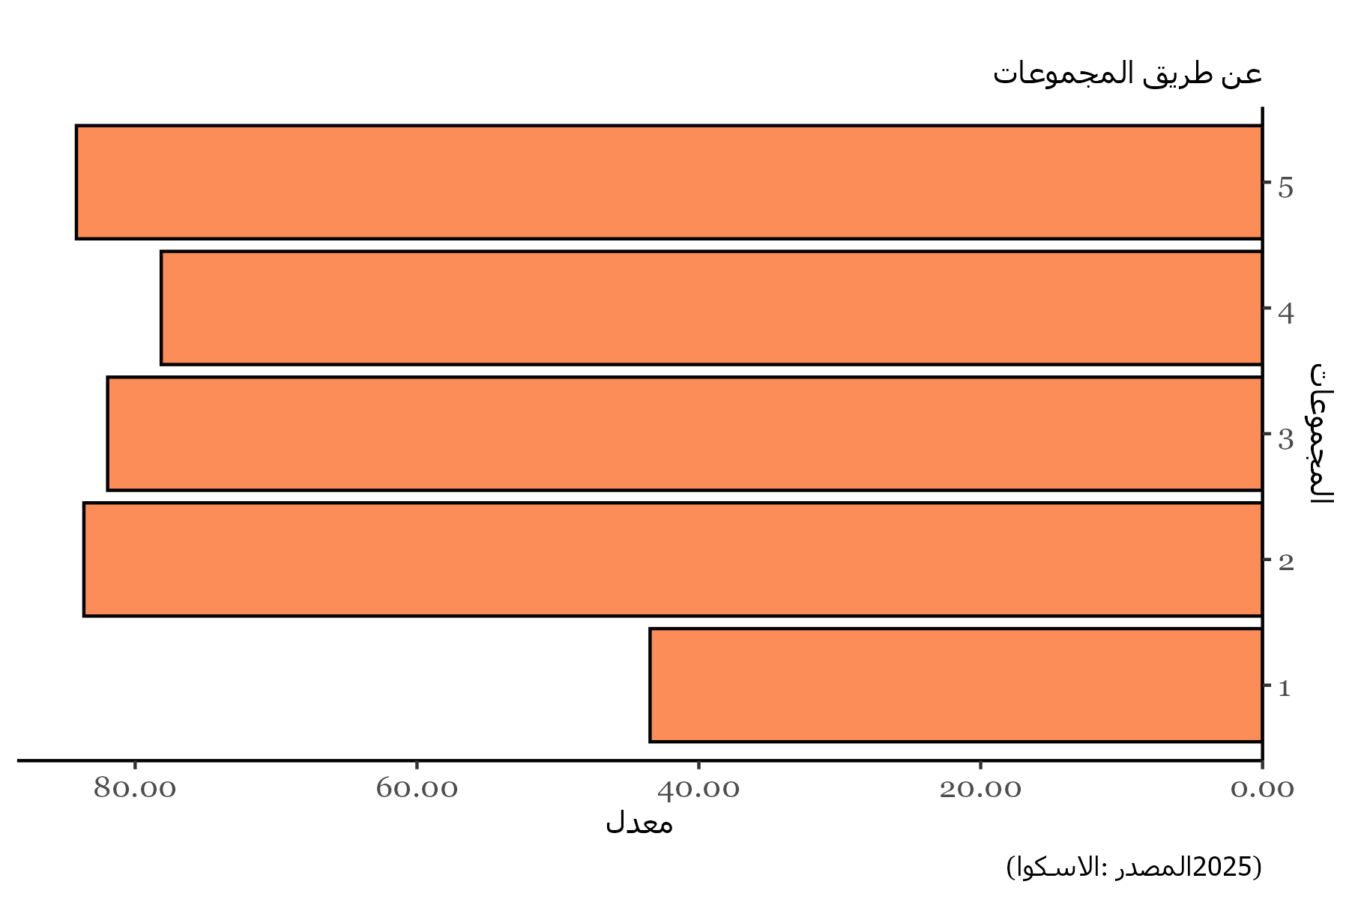
Clusters | Values
1 | 43.461538462
2 | 83.636363636
3 | 81.951219512
4 | 78.148148148
5 | 84.166666667

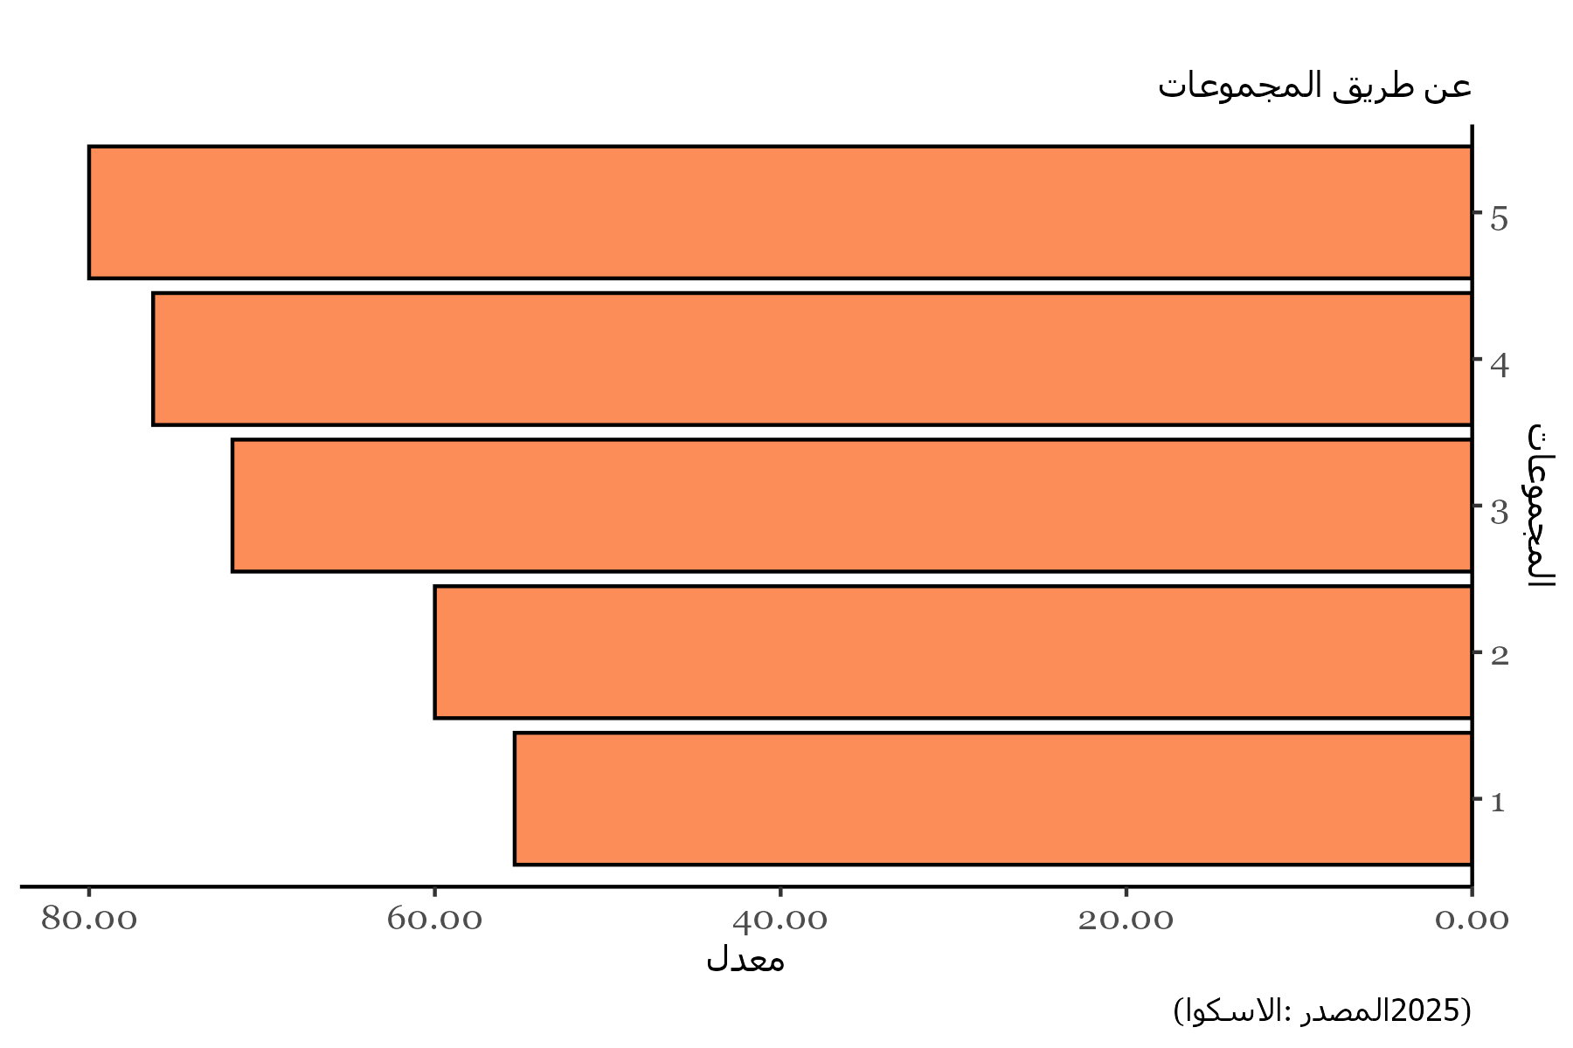
Clusters | Values
1 | 55.384615385
2 | 60
3 | 71.707317073
4 | 76.296296296
5 | 80

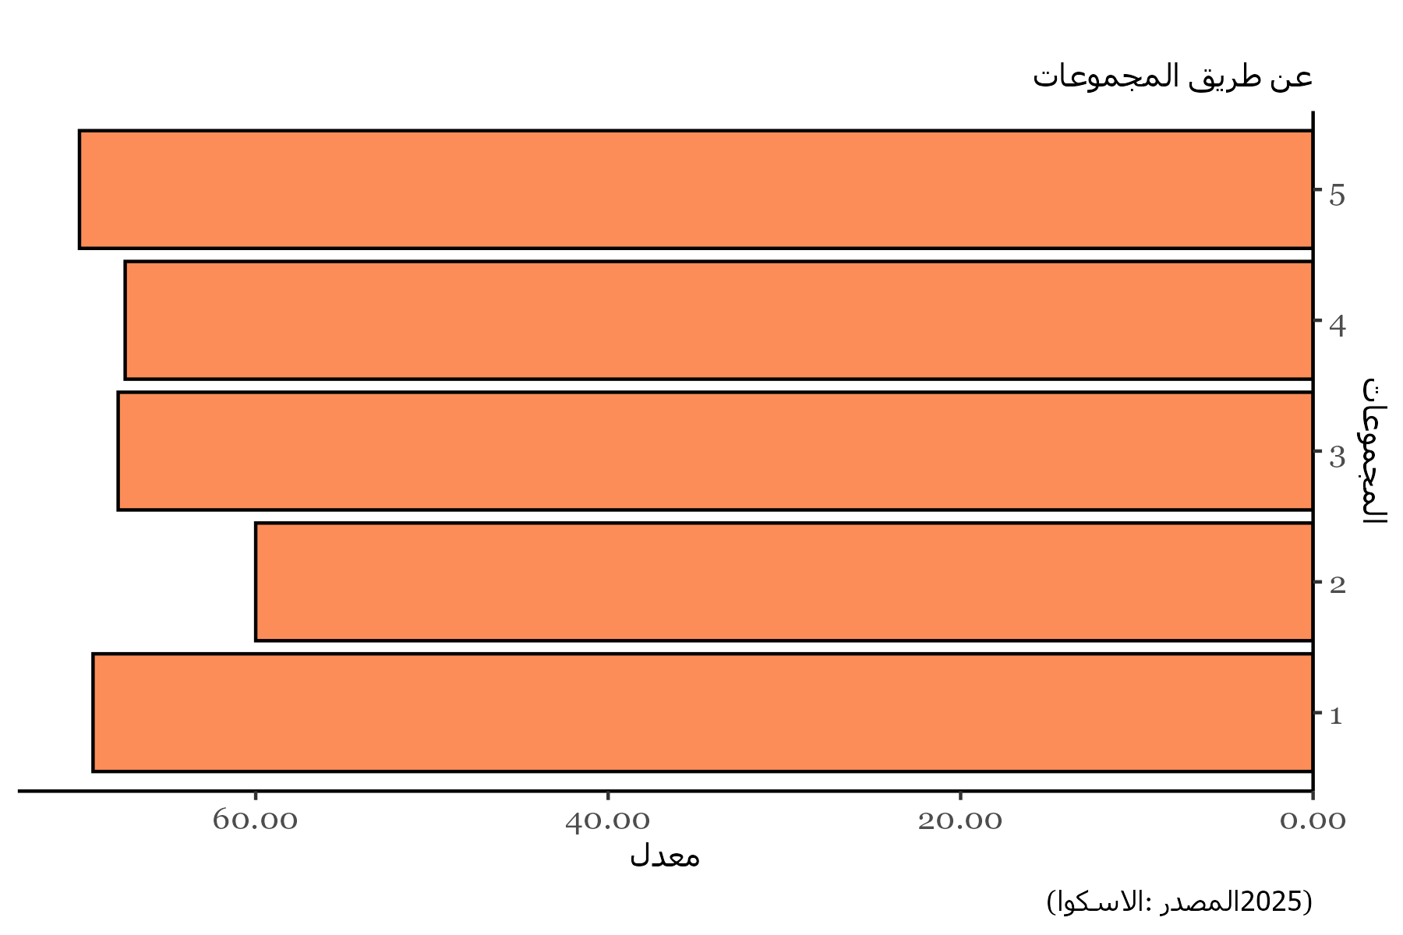
Clusters | Values
1 | 69.230769231
2 | 60
3 | 67.804878049
4 | 67.407407407
5 | 70

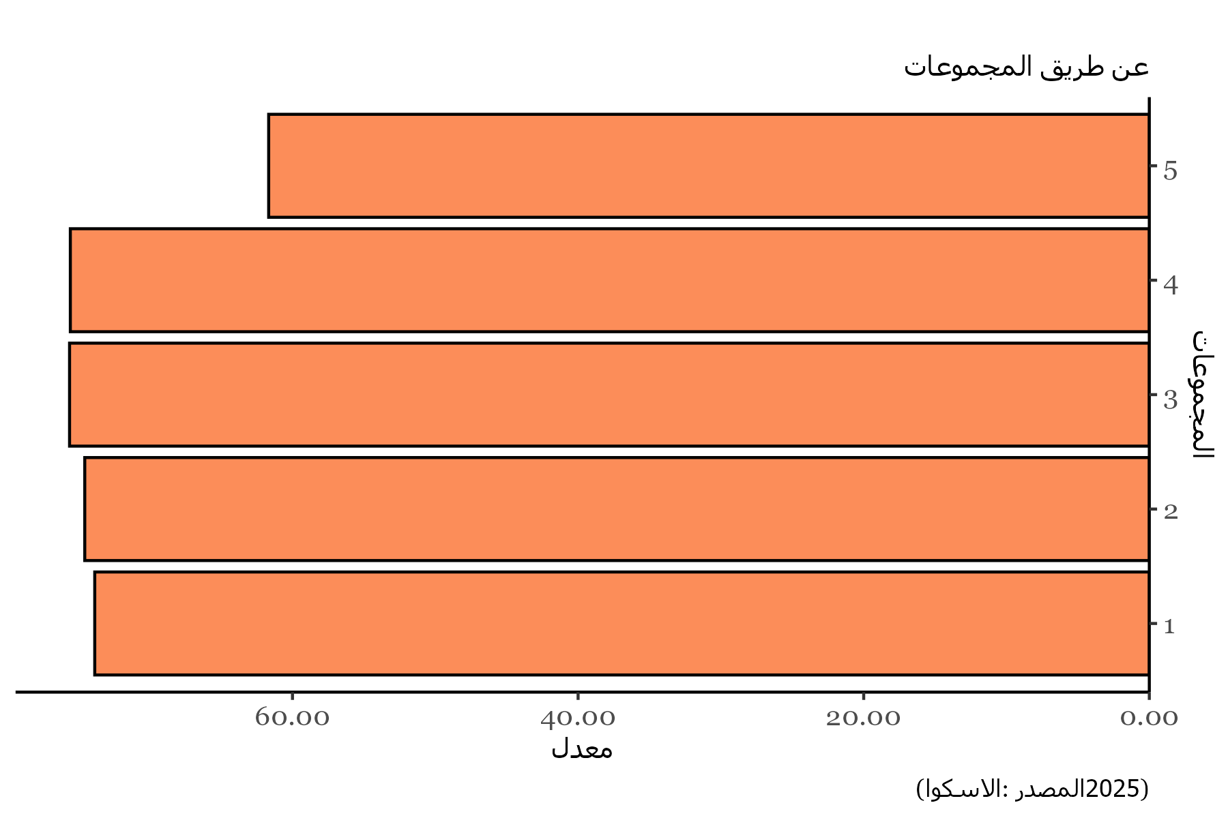
Clusters | Values
1 | 73.846153846
2 | 74.545454545
3 | 75.609756098
4 | 75.555555556
5 | 61.666666667

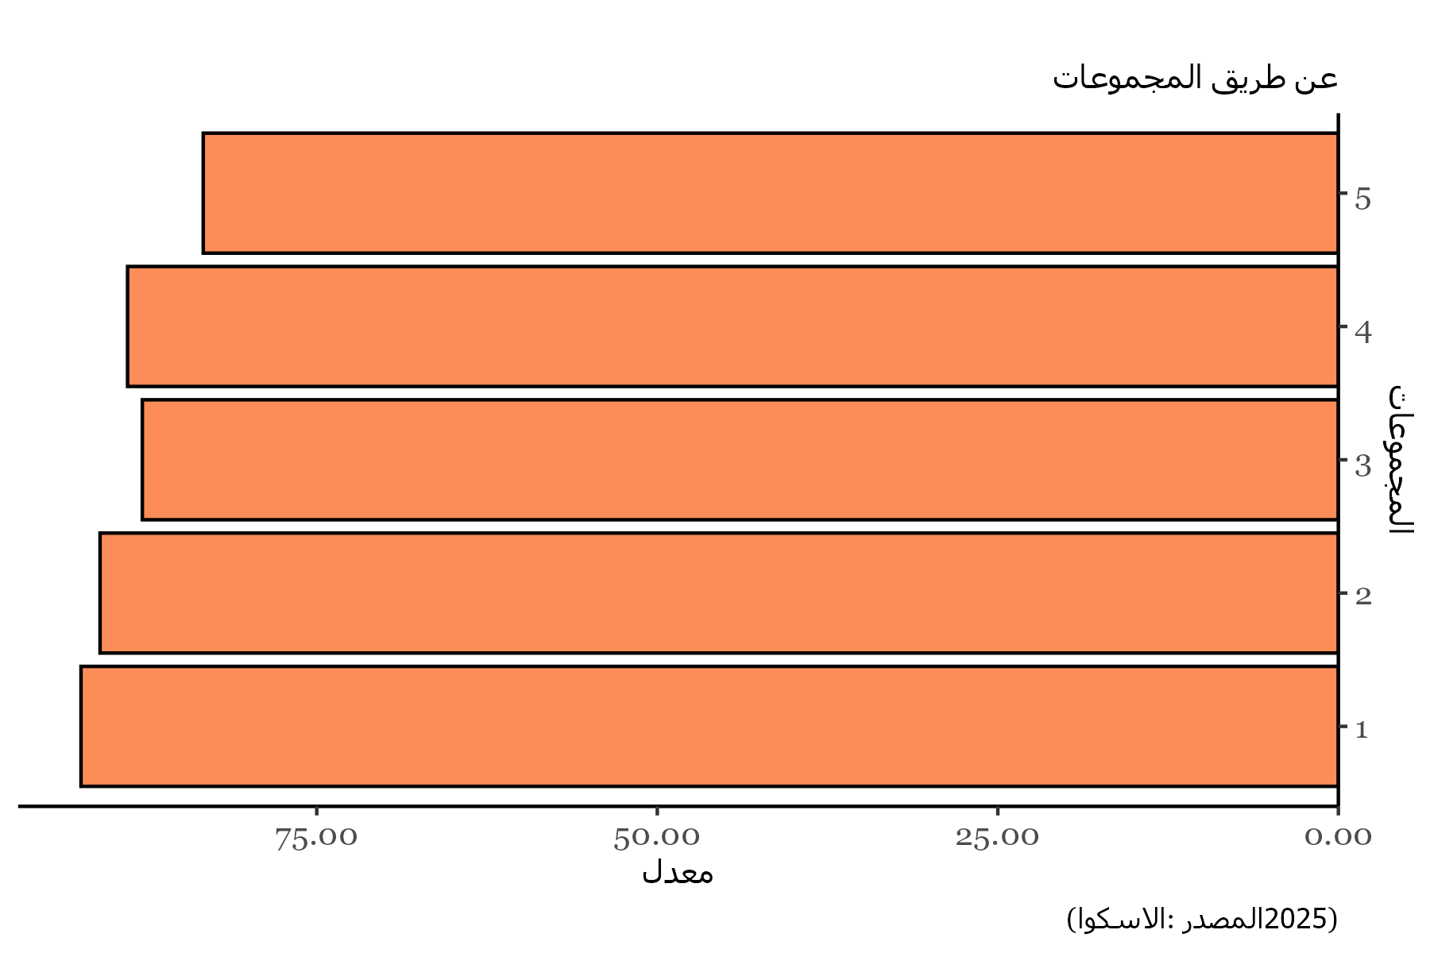
Clusters | Values
1 | 92.307692308
2 | 90.909090909
3 | 87.804878049
4 | 88.888888889
5 | 83.333333333

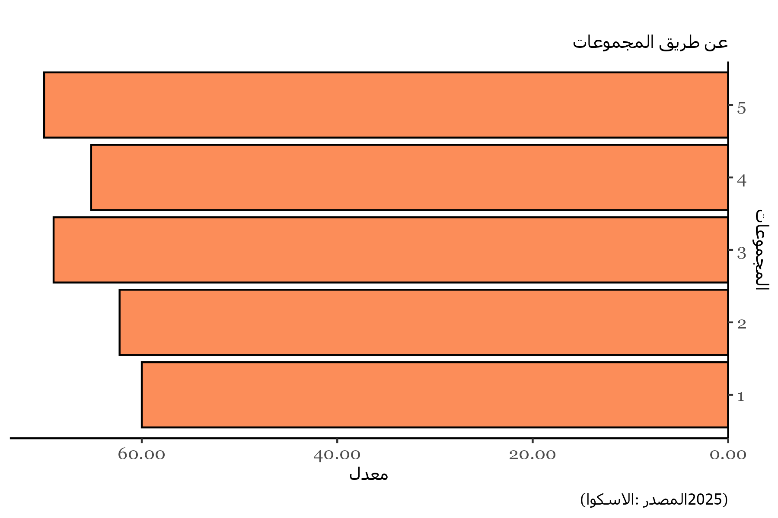
Clusters | Values
1 | 60
2 | 62.272727273
3 | 69.024390244
4 | 65.185185185
5 | 70

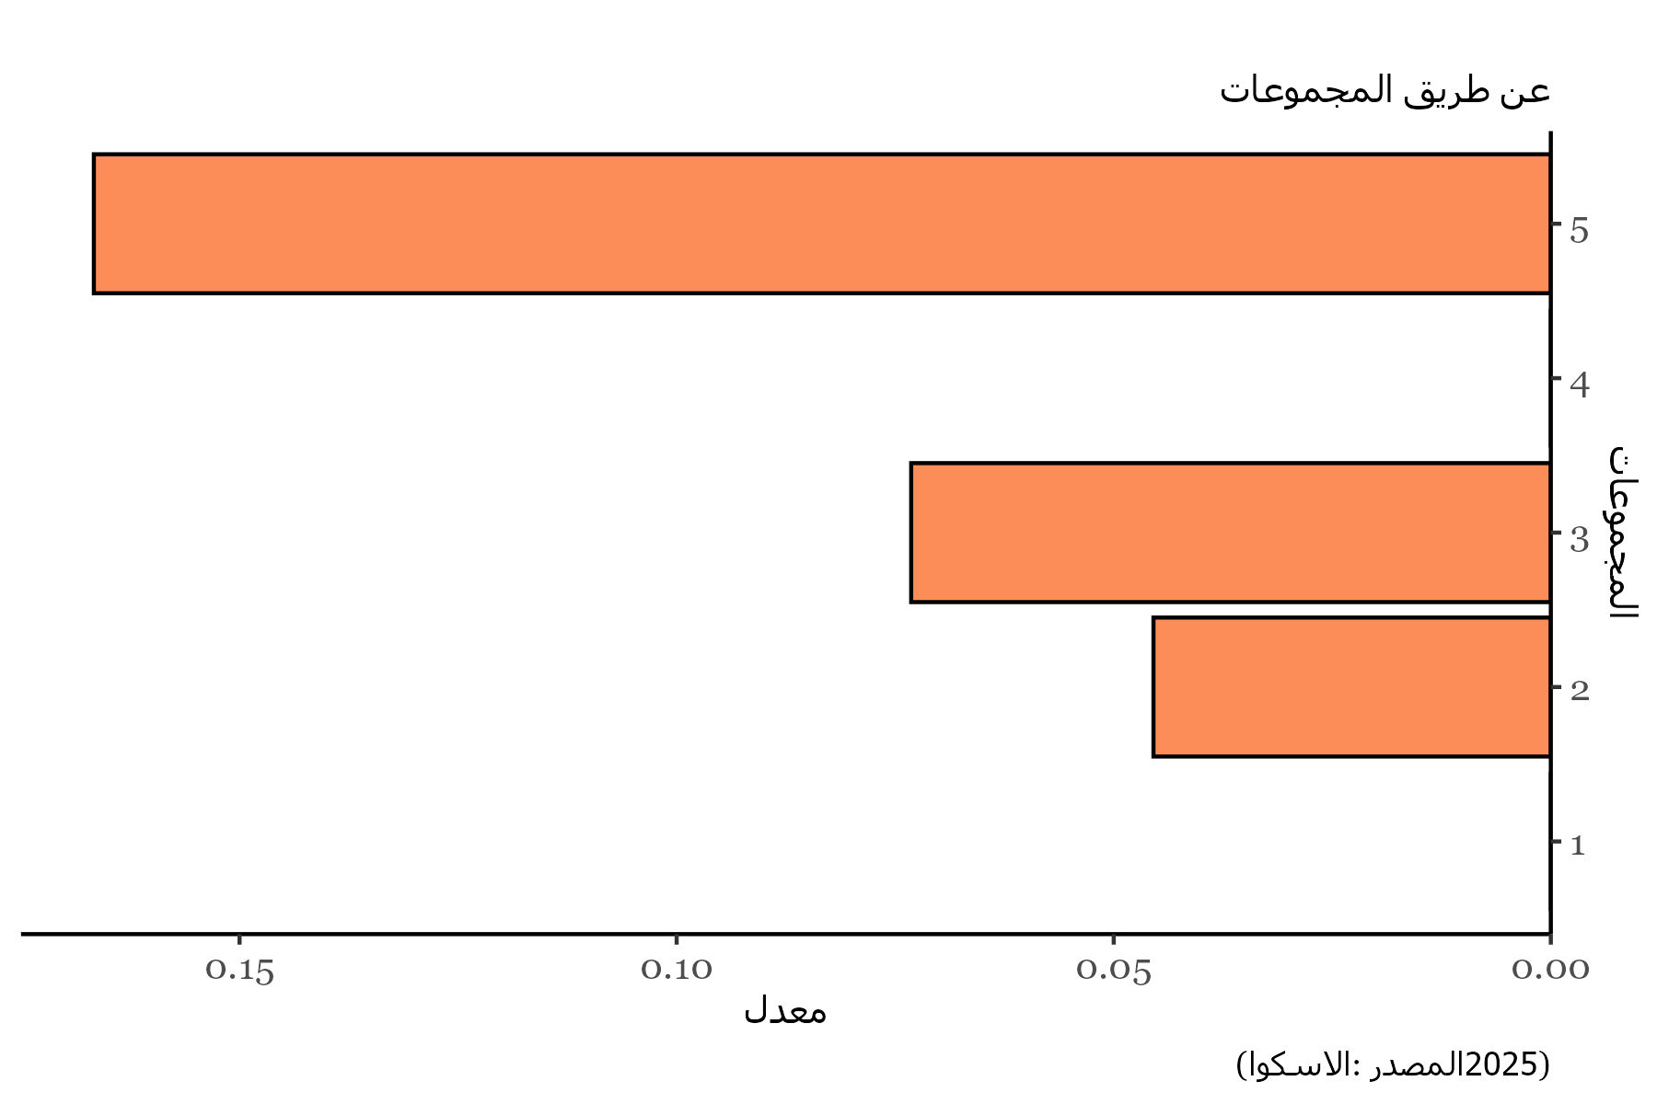
Clusters | Values
1 | 0
2 | 0.045454545455
3 | 0.073170731707
4 | 0
5 | 0.16666666667

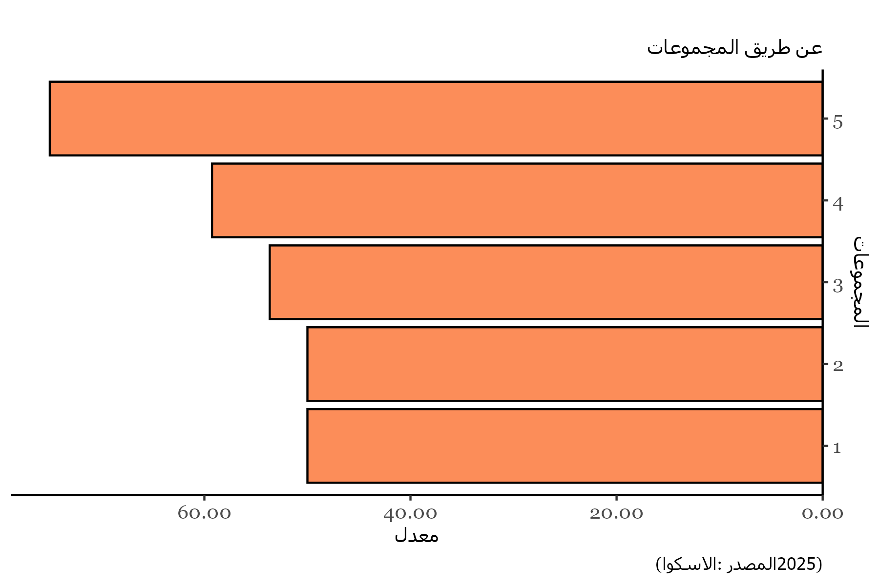
Clusters | Values
1 | 50
2 | 50
3 | 53.658536585
4 | 59.259259259
5 | 75

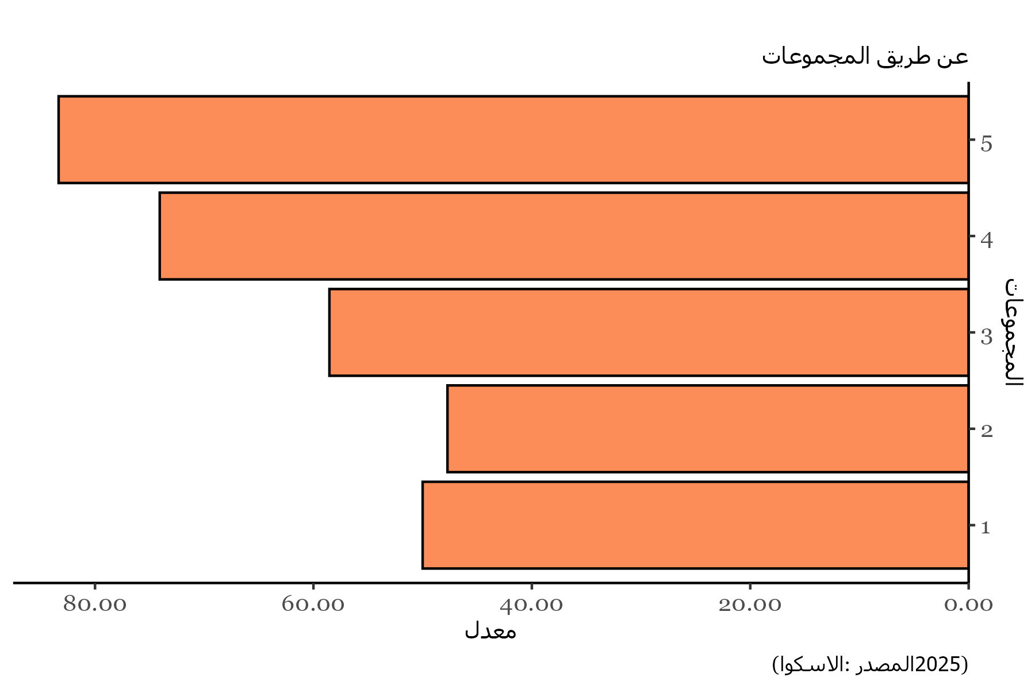
Clusters | Values
1 | 50
2 | 47.727272727
3 | 58.536585366
4 | 74.074074074
5 | 83.333333333

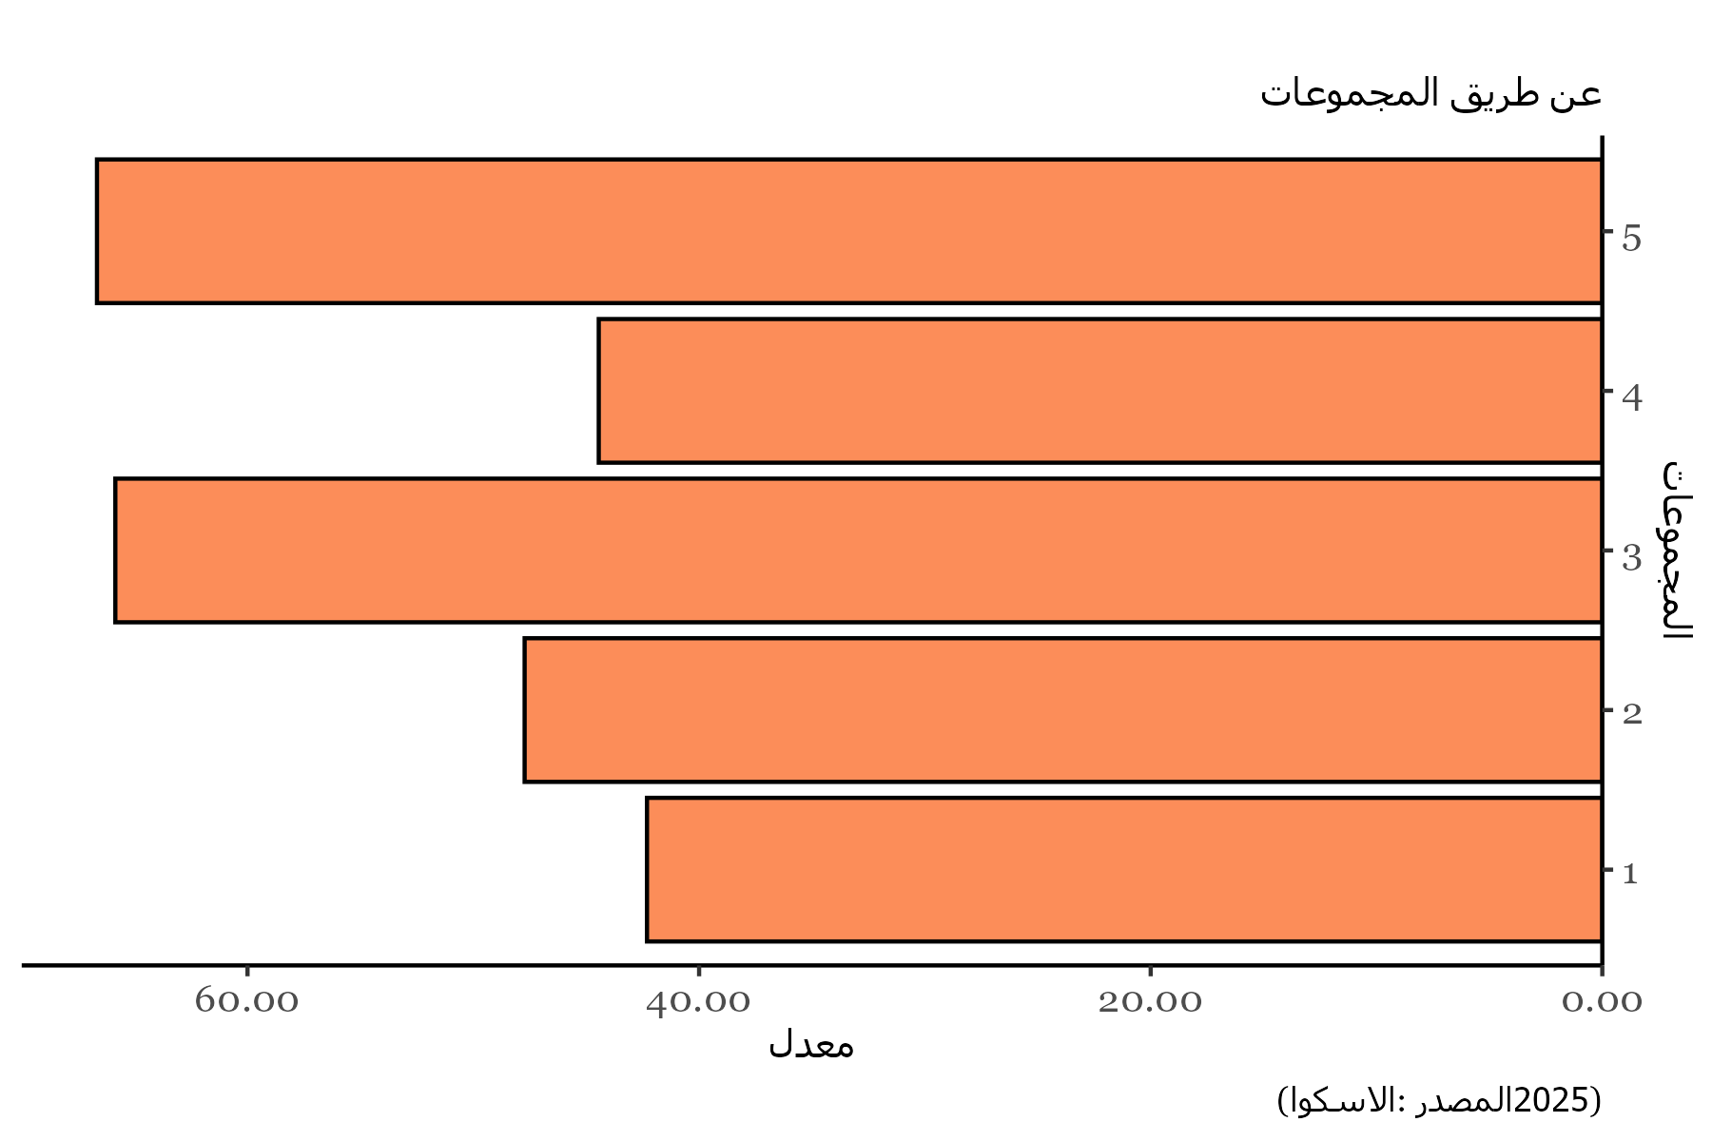
Clusters | Values
1 | 42.307692308
2 | 47.727272727
3 | 65.853658537
4 | 44.444444444
5 | 66.666666667

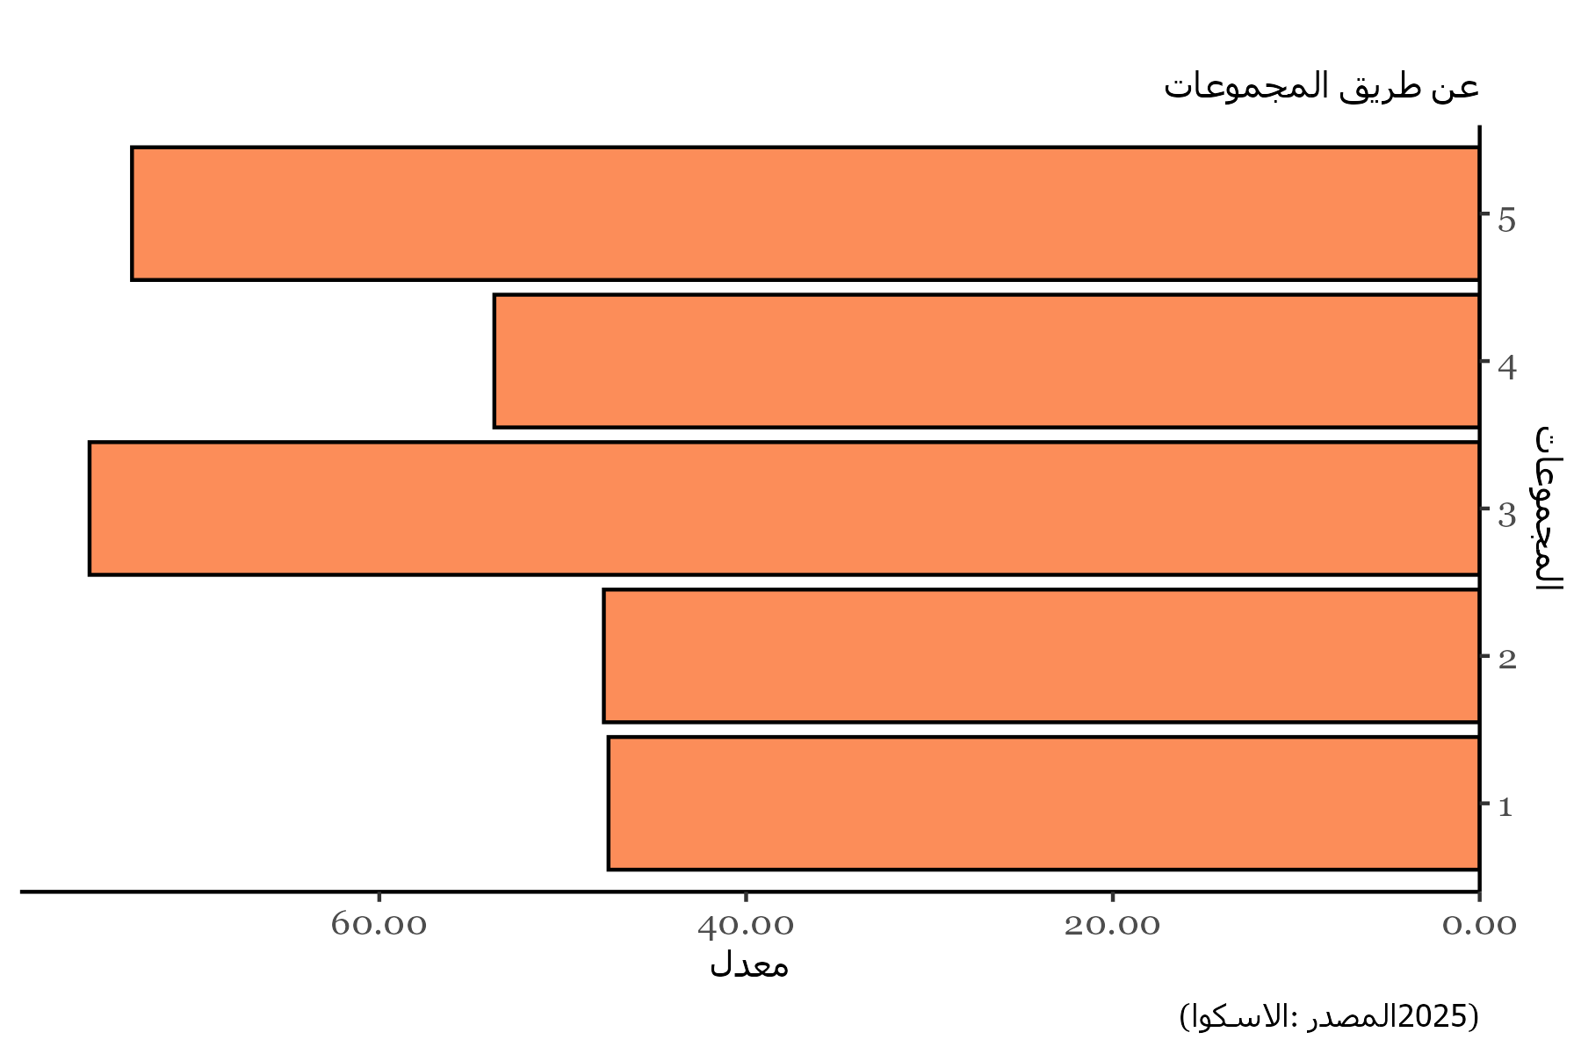
Clusters | Values
1 | 47.502497502
2 | 47.756788666
3 | 75.799809946
4 | 53.727753728
5 | 73.484848485

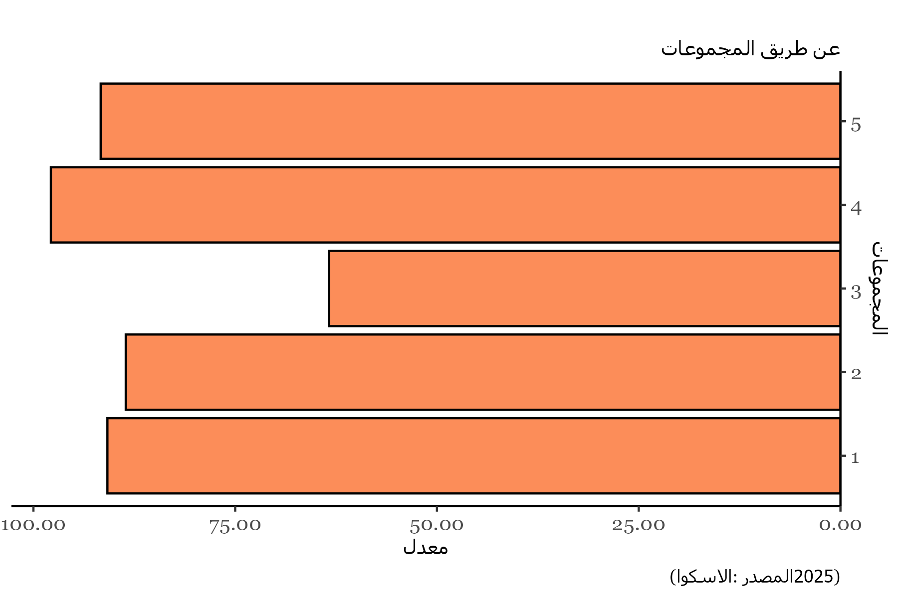
Clusters | Values
1 | 90.833333333
2 | 88.560606061
3 | 63.380758808
4 | 97.839506173
5 | 91.666666667

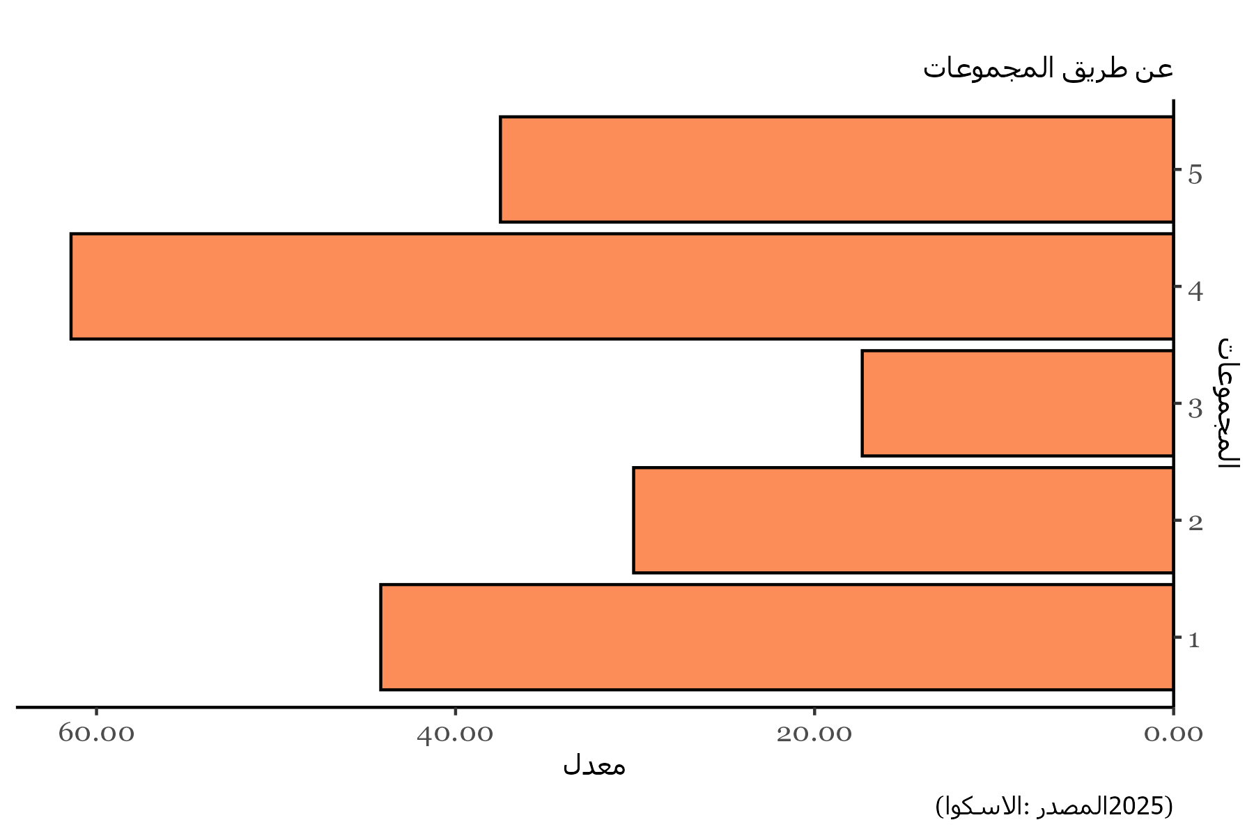
Clusters | Values
1 | 44.166666667
2 | 30.081168831
3 | 17.346109175
4 | 61.419753086
5 | 37.5

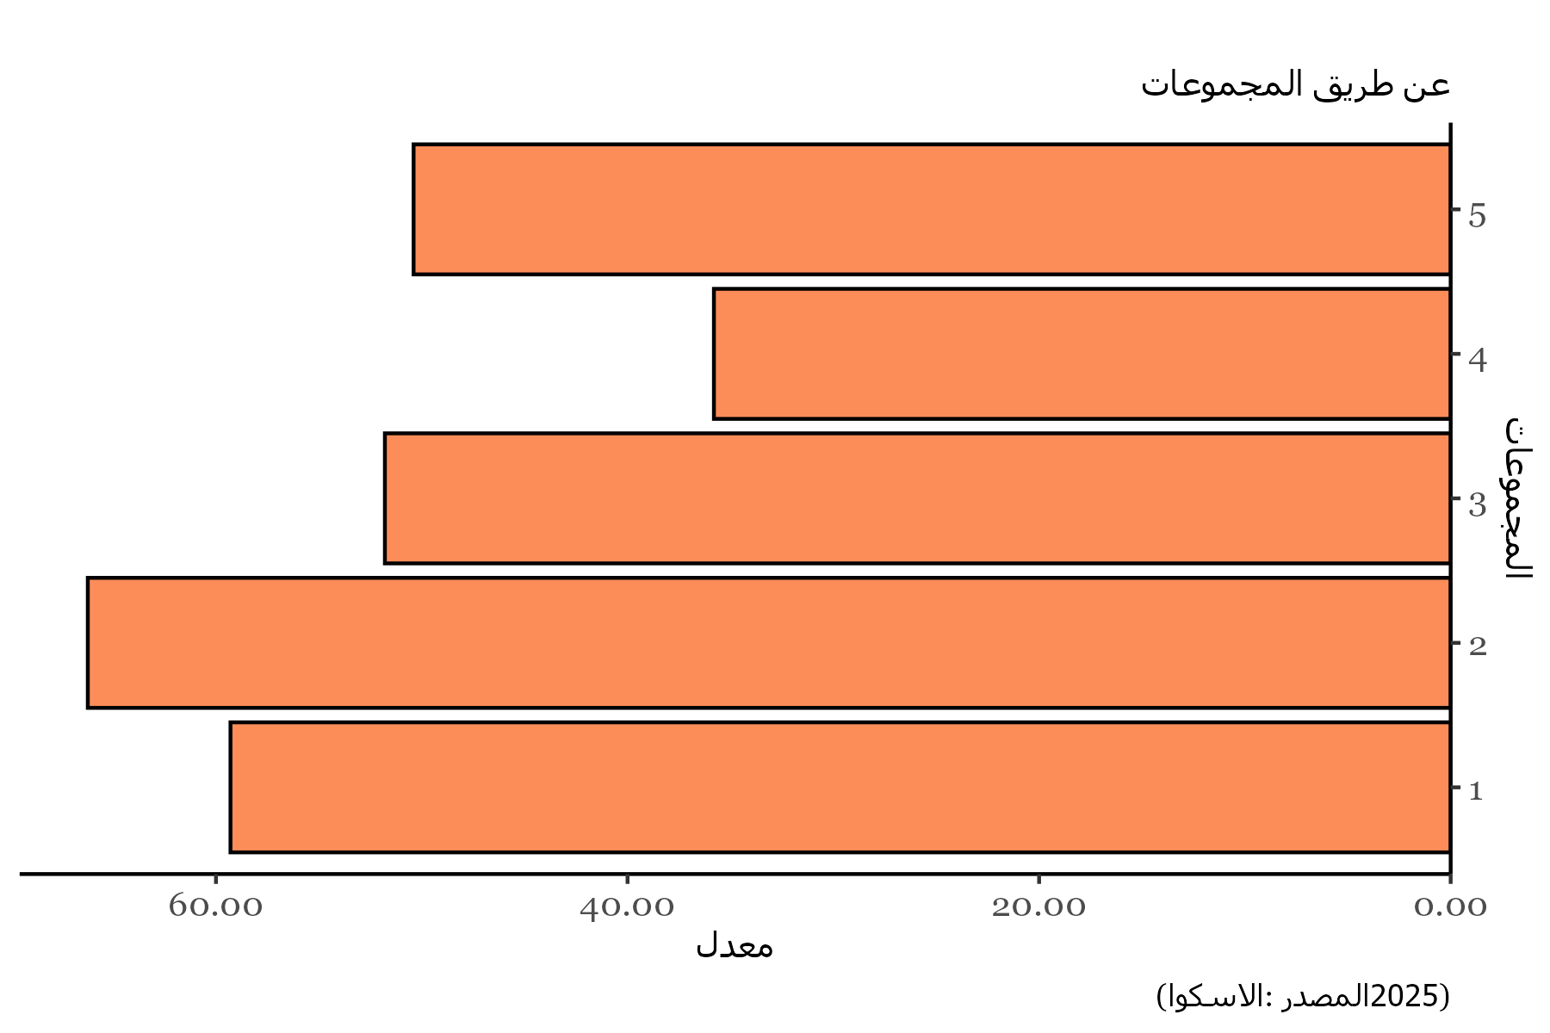
Clusters | Values
1 | 59.294871795
2 | 66.228354978
3 | 51.791521487
4 | 35.802469136
5 | 50.396825397

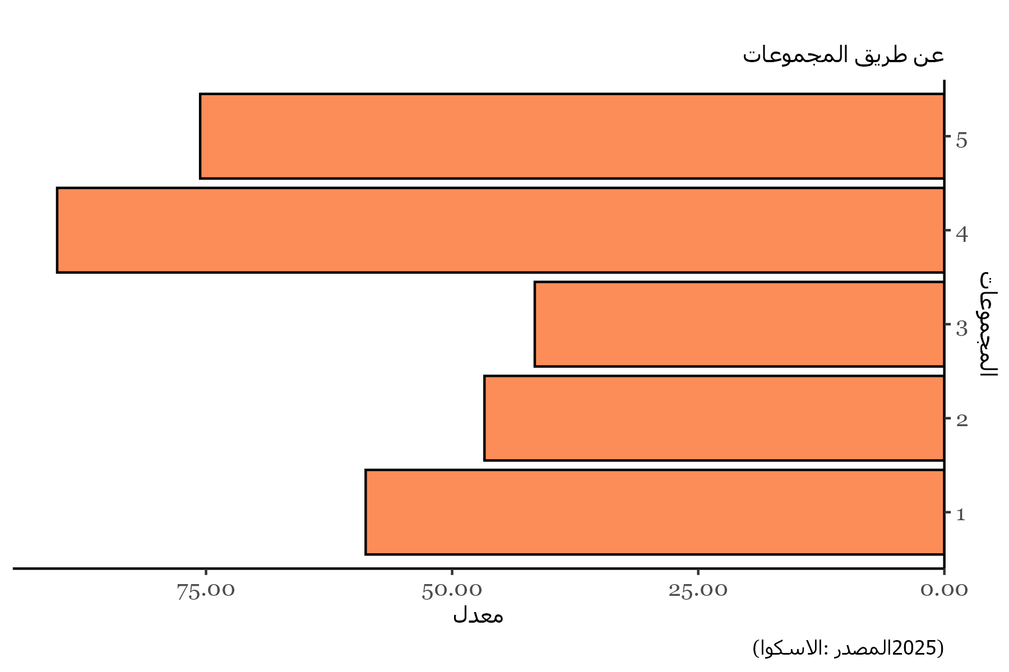
Clusters | Values
1 | 58.782051282
2 | 46.715367965
3 | 41.605691057
4 | 90.12345679
5 | 75.595238095

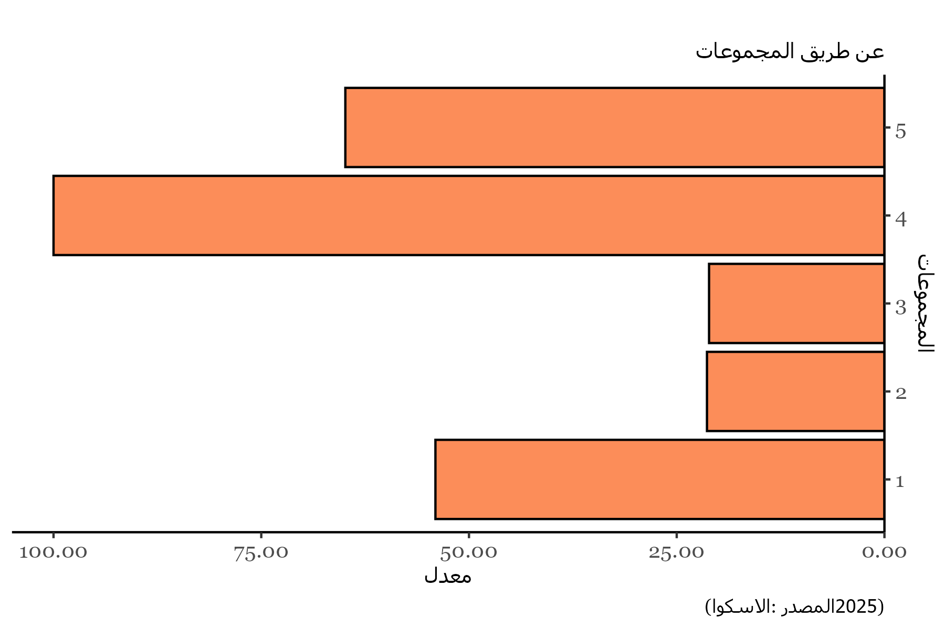
Clusters | Values
1 | 54.038461538
2 | 21.358225108
3 | 21.108207511
4 | 100
5 | 64.880952381

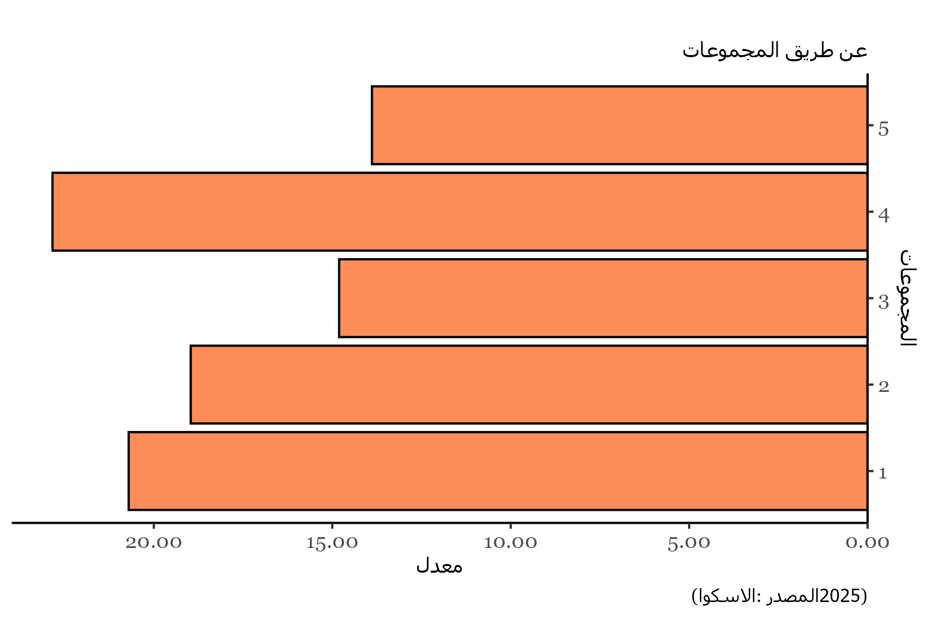
Clusters | Values
1 | 20.705128205
2 | 18.966450216
3 | 14.808362369
4 | 22.839506173
5 | 13.888888889

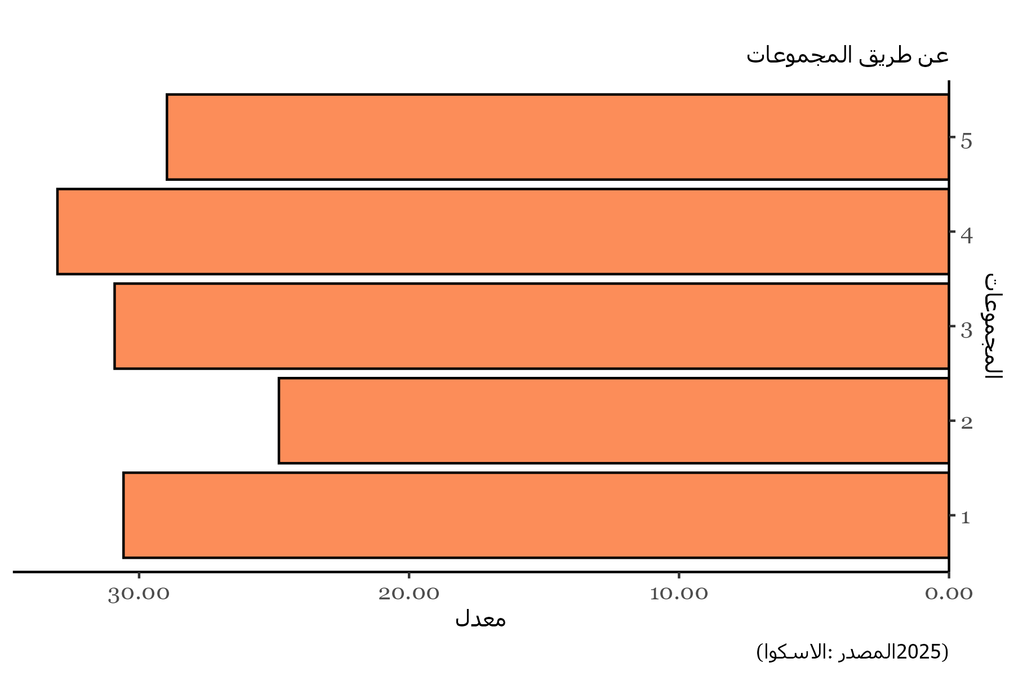
Clusters | Values
1 | 30.576923077
2 | 24.821428571
3 | 30.906891212
4 | 33.024691358
5 | 28.968253968

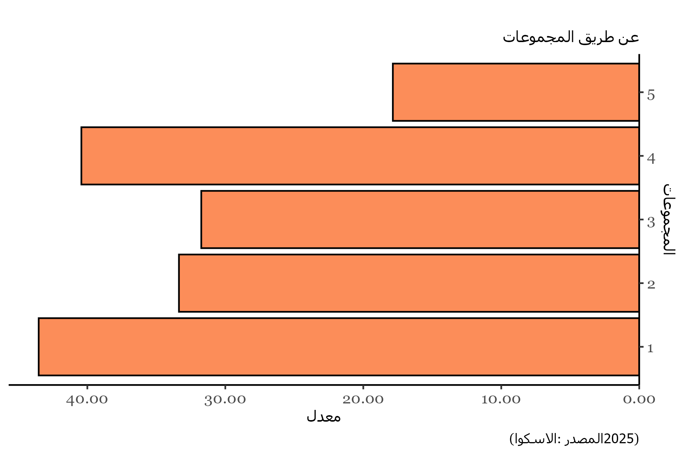
Clusters | Values
1 | 43.525641026
2 | 33.36038961
3 | 31.742160279
4 | 40.432098765
5 | 17.857142857

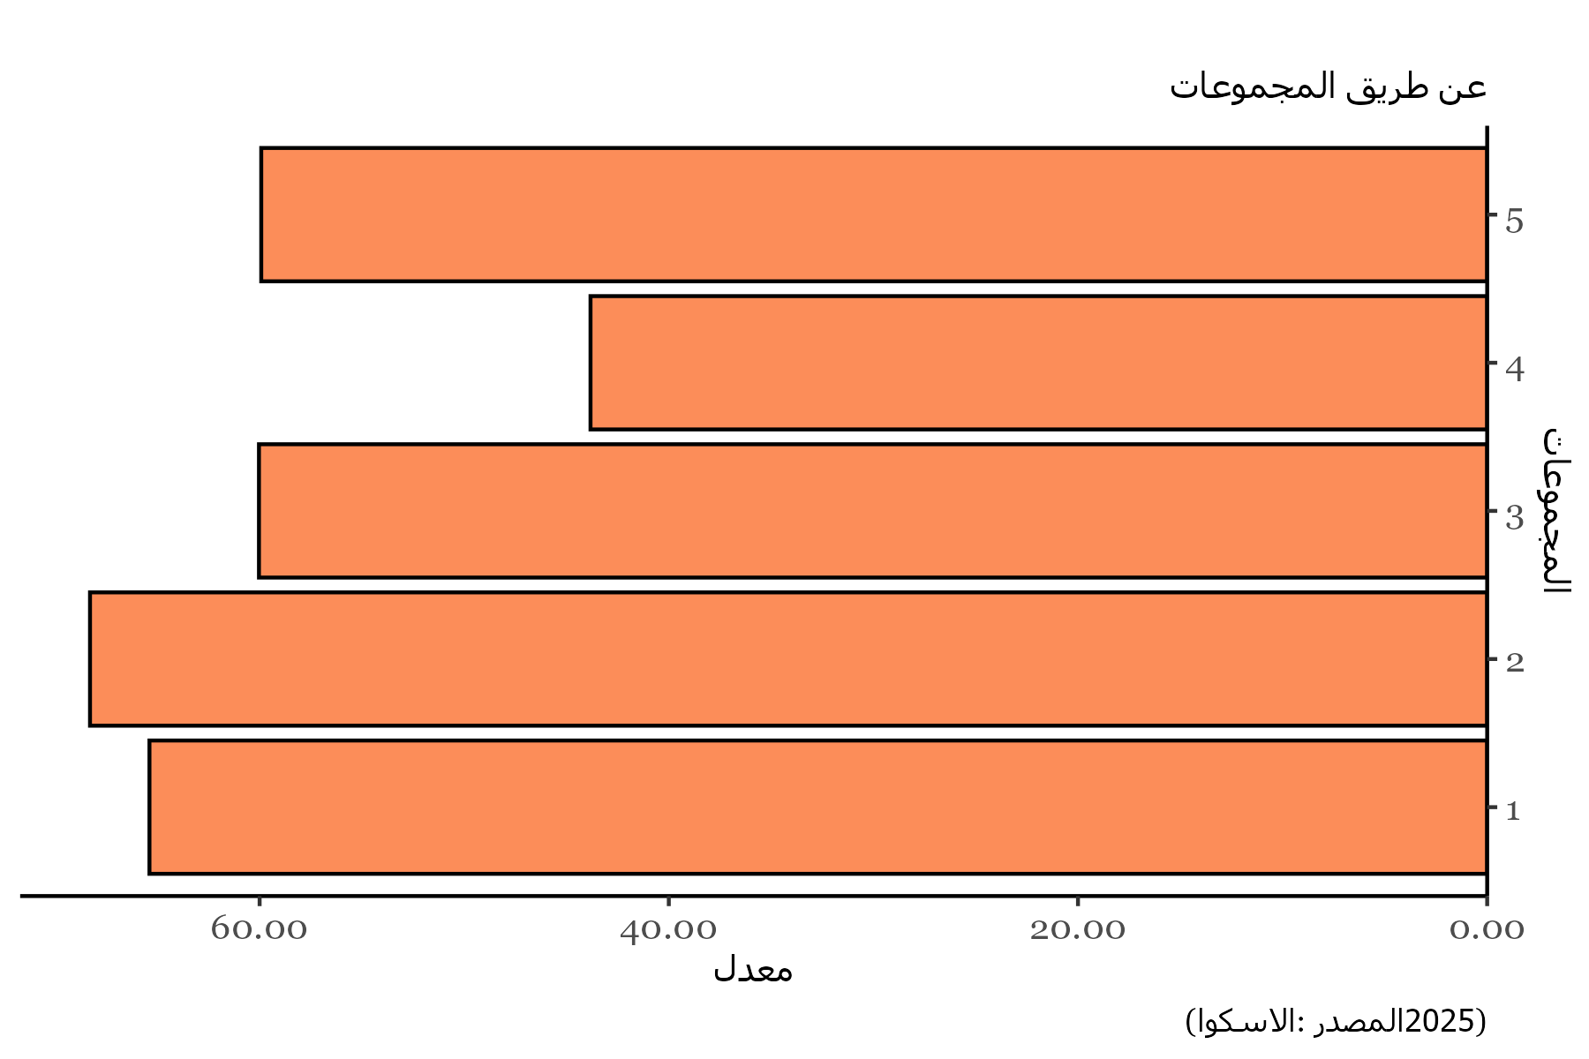
Clusters | Values
1 | 65.384615385
2 | 68.29004329
3 | 60.031939605
4 | 43.827160494
5 | 59.920634921

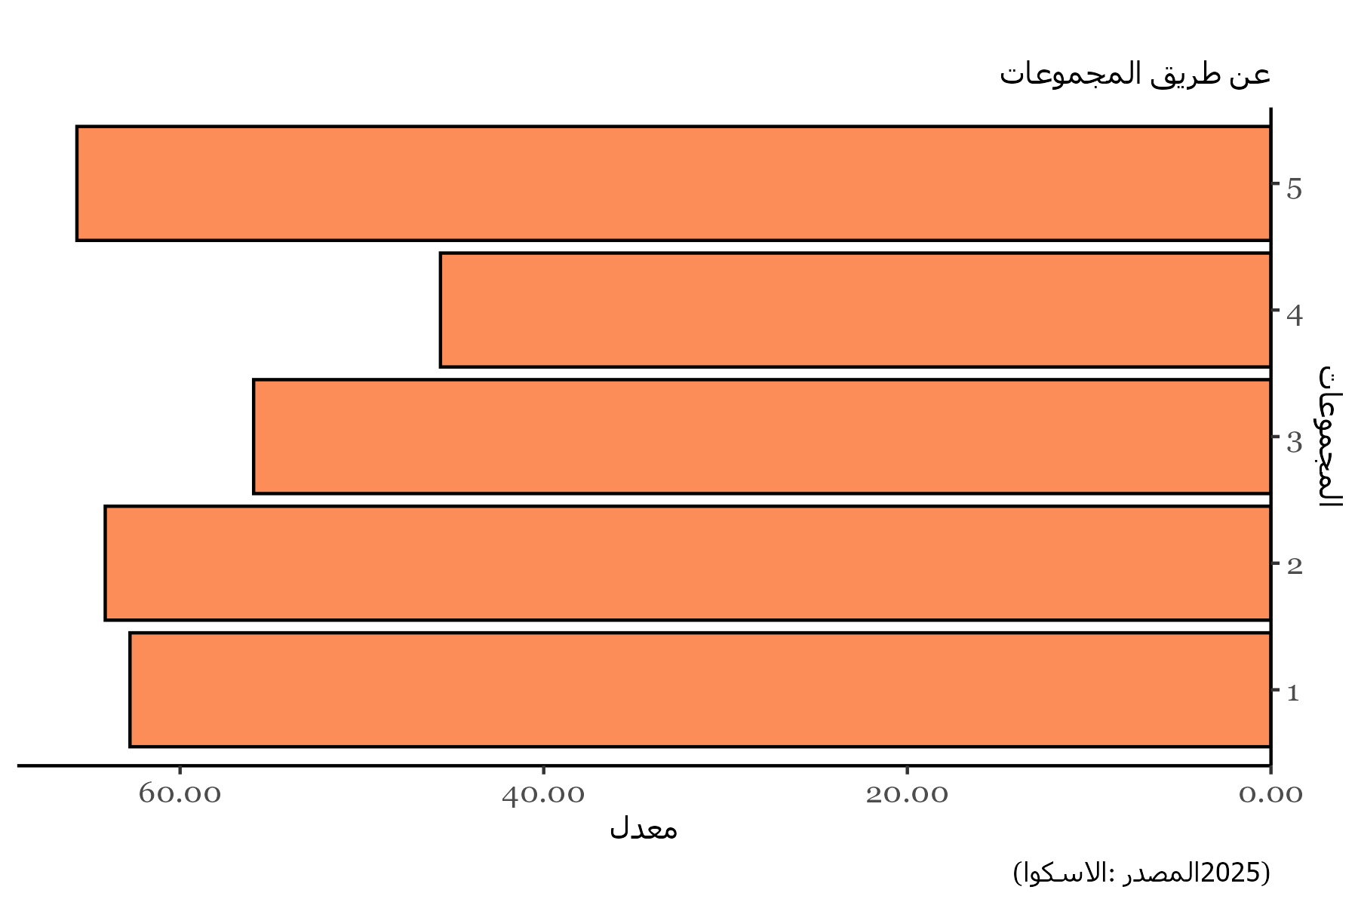
Clusters | Values
1 | 62.756410256
2 | 64.117965368
3 | 55.955284553
4 | 45.679012346
5 | 65.674603175

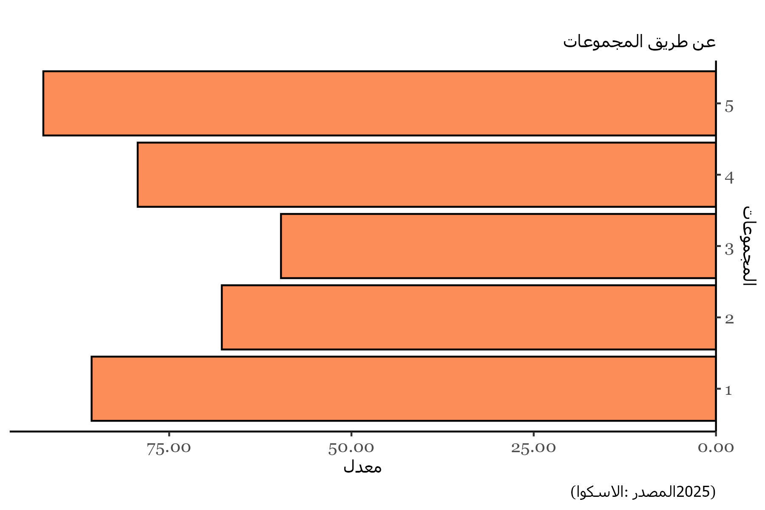
Clusters | Values
1 | 85.641025641
2 | 67.781385281
3 | 59.666085947
4 | 79.320987654
5 | 92.261904762

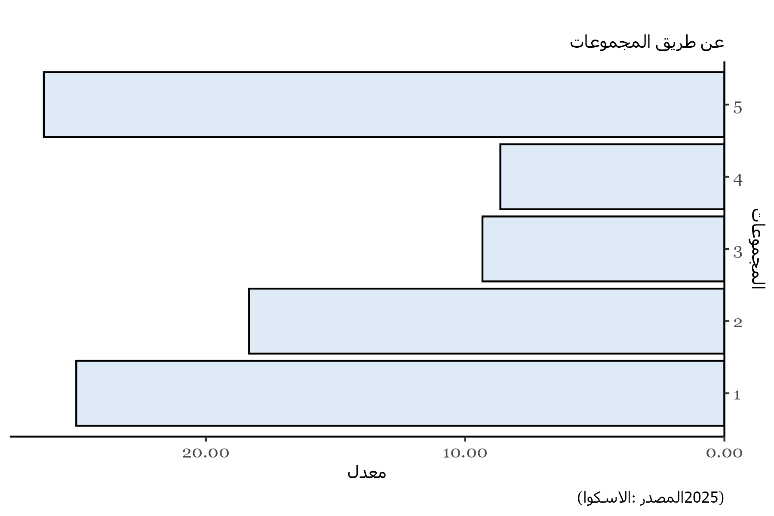
Clusters | Values
1 | 25
2 | 18.333333333
3 | 9.3321718931
4 | 8.6419753086
5 | 26.25

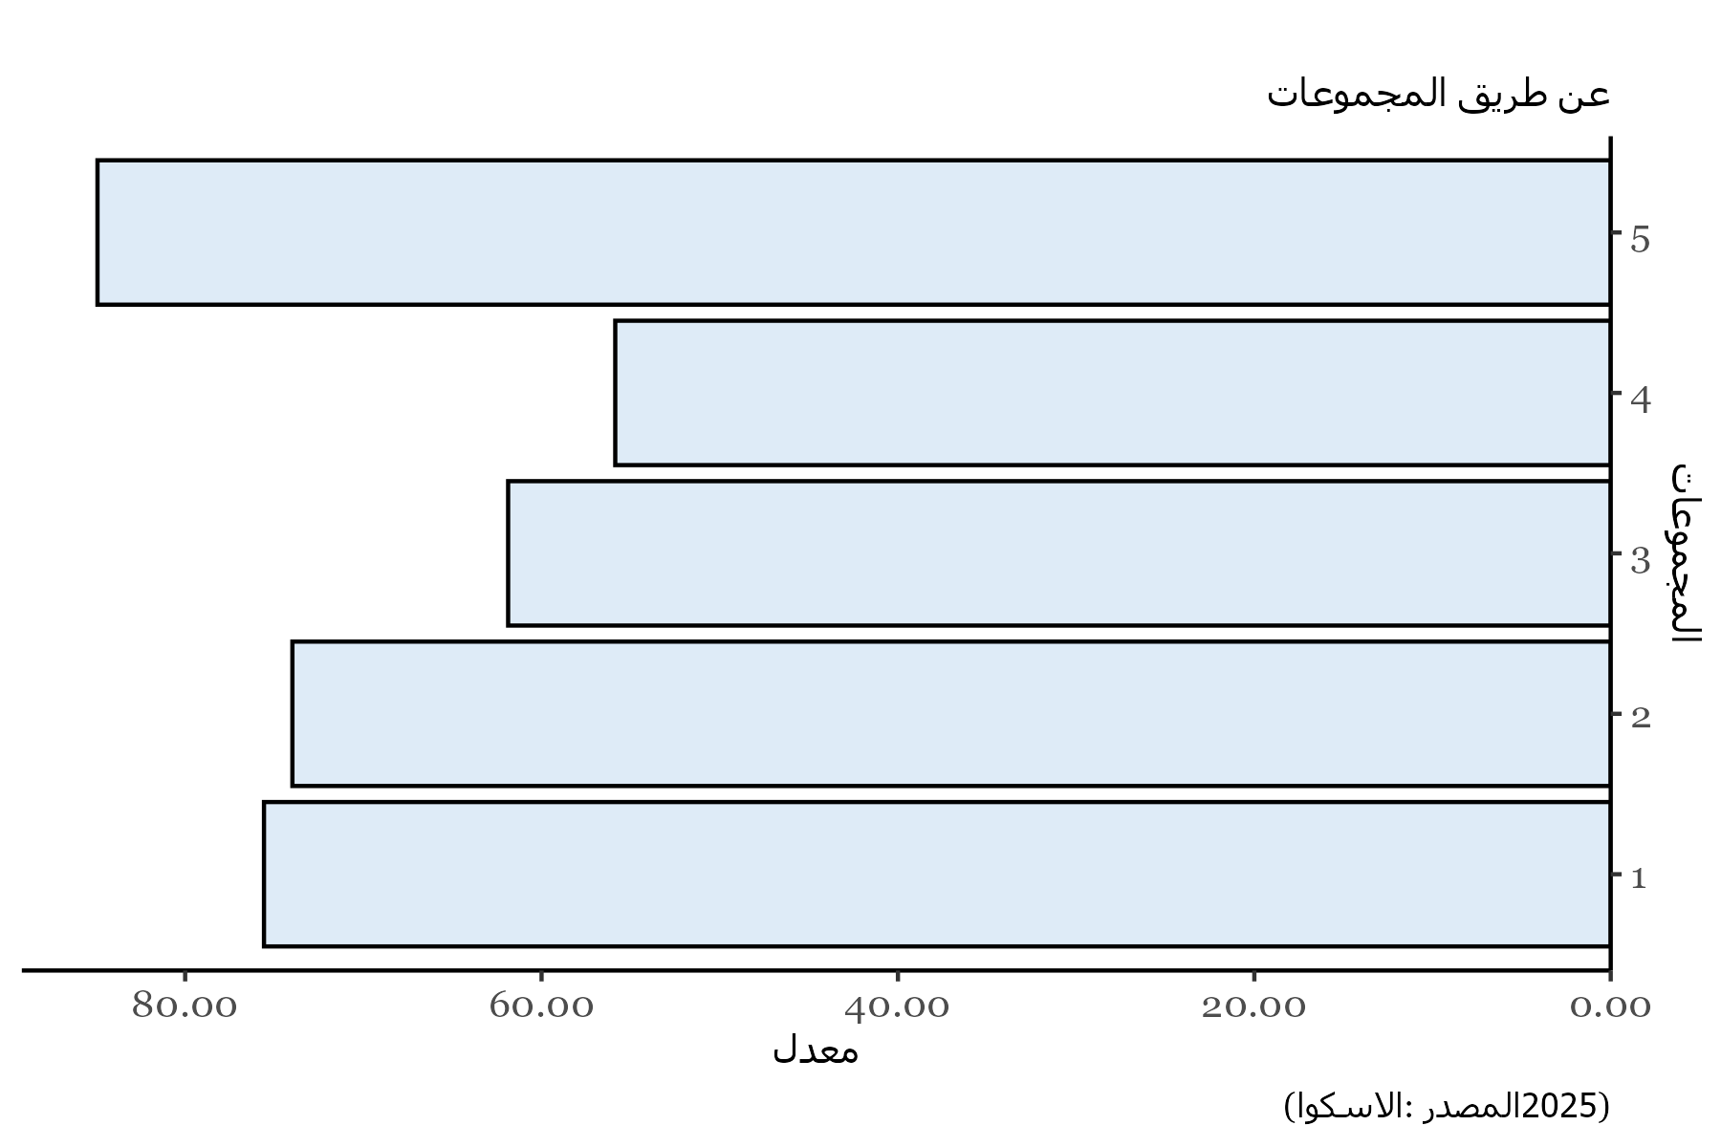
Clusters | Values
1 | 75.576923077
2 | 73.982683983
3 | 61.8757259
4 | 55.864197531
5 | 84.920634921

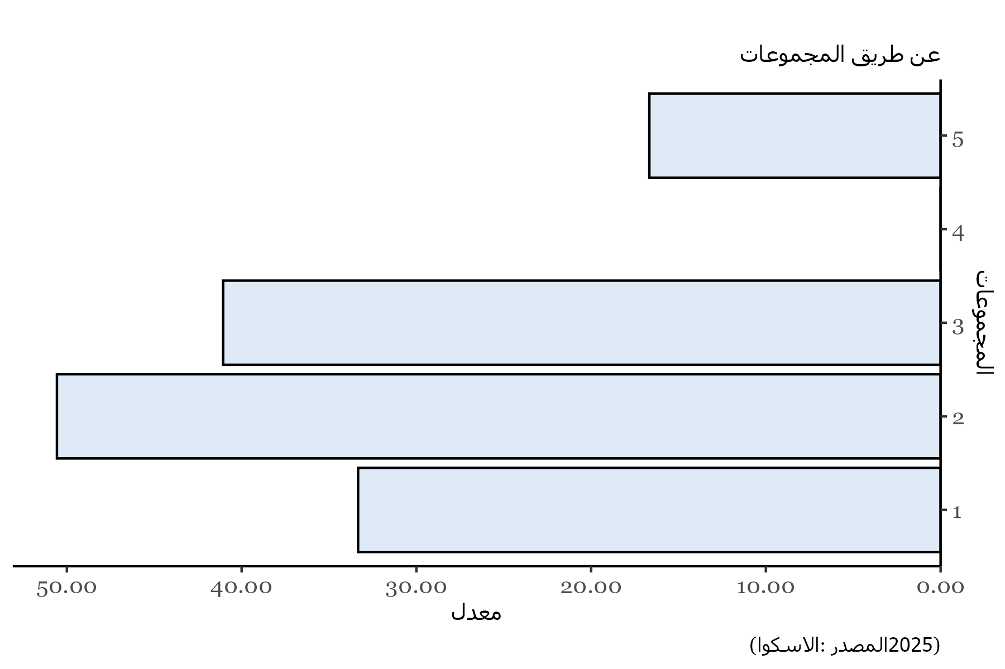
Clusters | Values
1 | 33.333333333
2 | 50.568181818
3 | 41.056910569
4 | 0
5 | 16.666666667

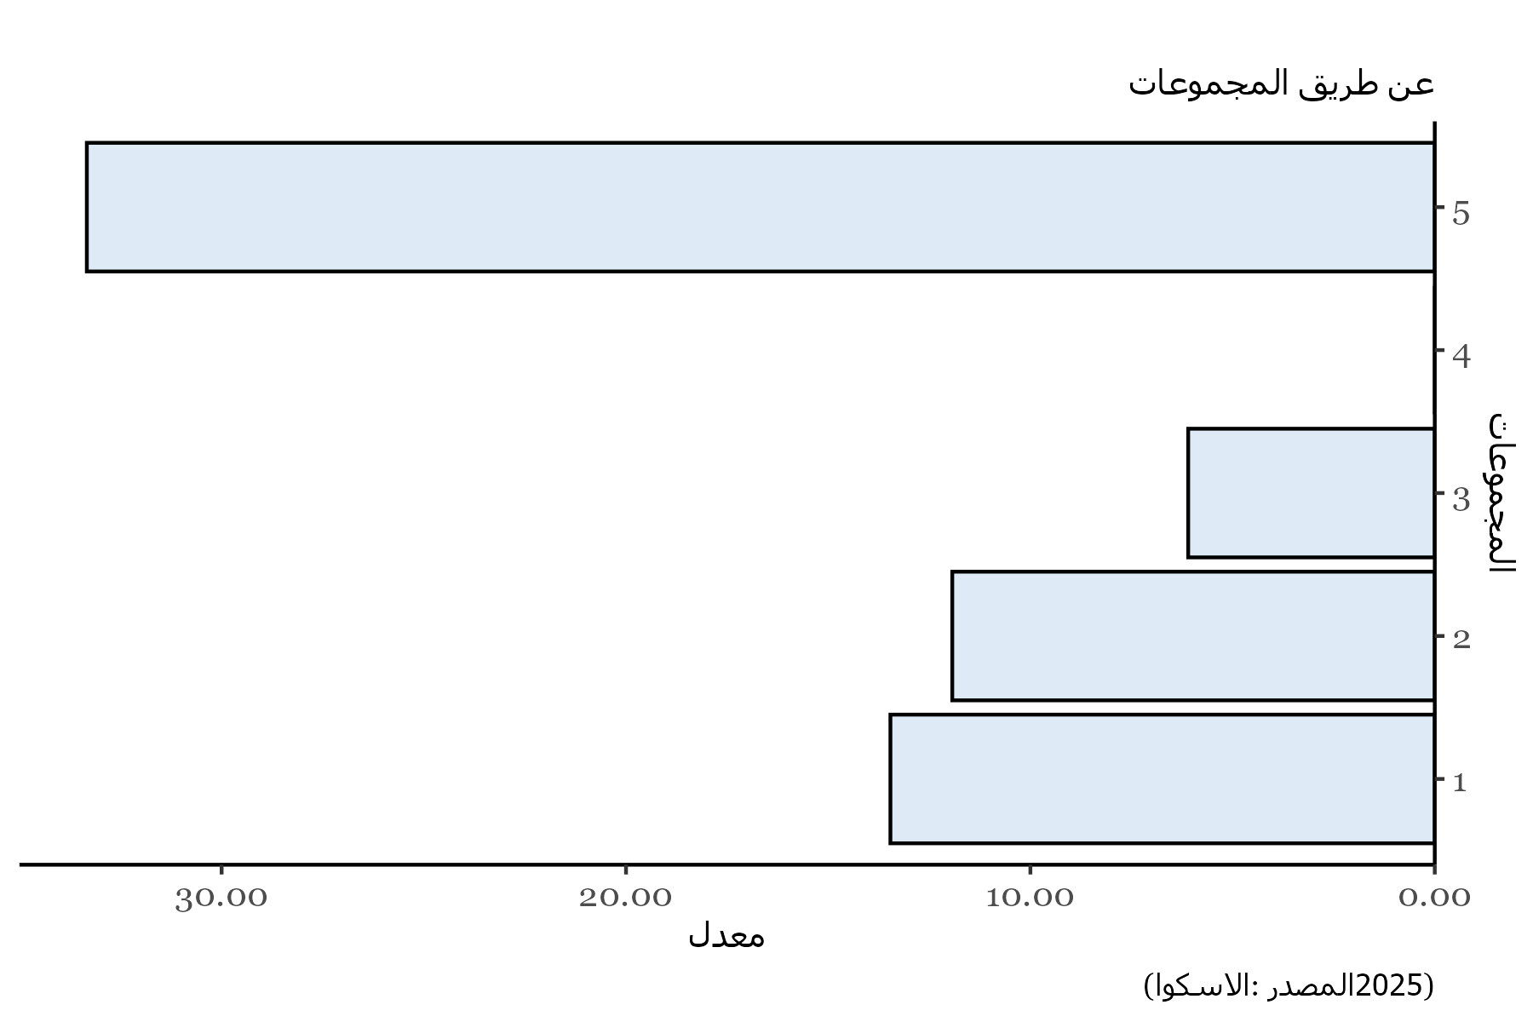
Clusters | Values
1 | 13.461538462
2 | 11.931818182
3 | 6.0975609756
4 | 0
5 | 33.333333333

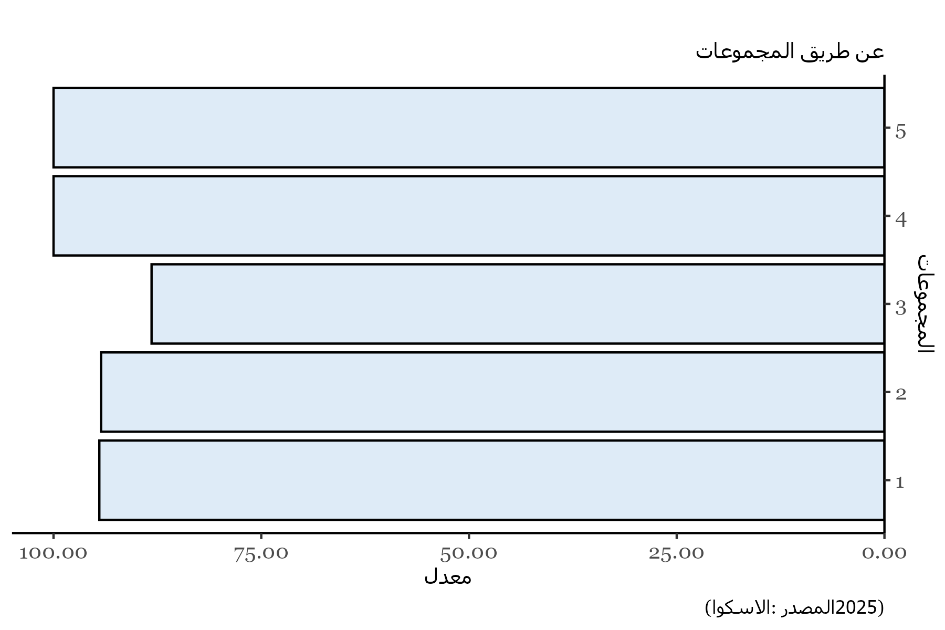
Clusters | Values
1 | 94.487179487
2 | 94.274891775
3 | 88.201703446
4 | 100
5 | 100

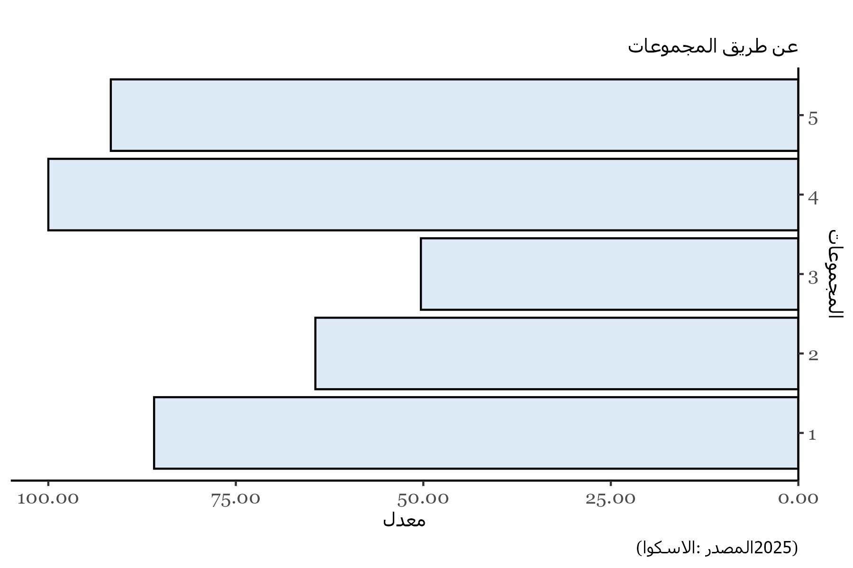
Clusters | Values
1 | 85.897435897
2 | 64.393939394
3 | 50.325203252
4 | 100
5 | 91.666666667

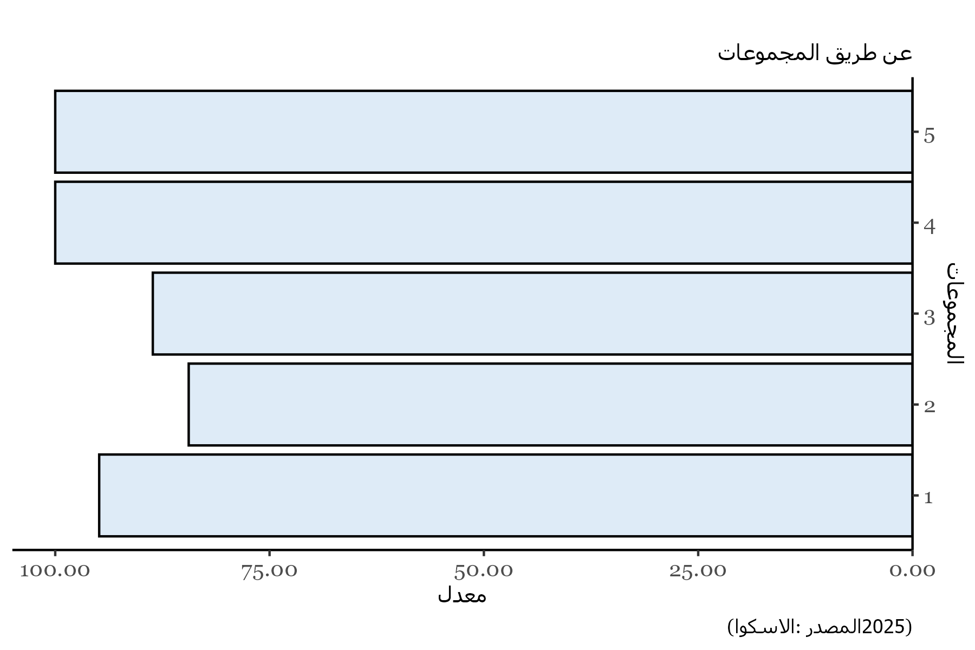
Clusters | Values
1 | 94.871794872
2 | 84.431818182
3 | 88.617886179
4 | 100
5 | 100

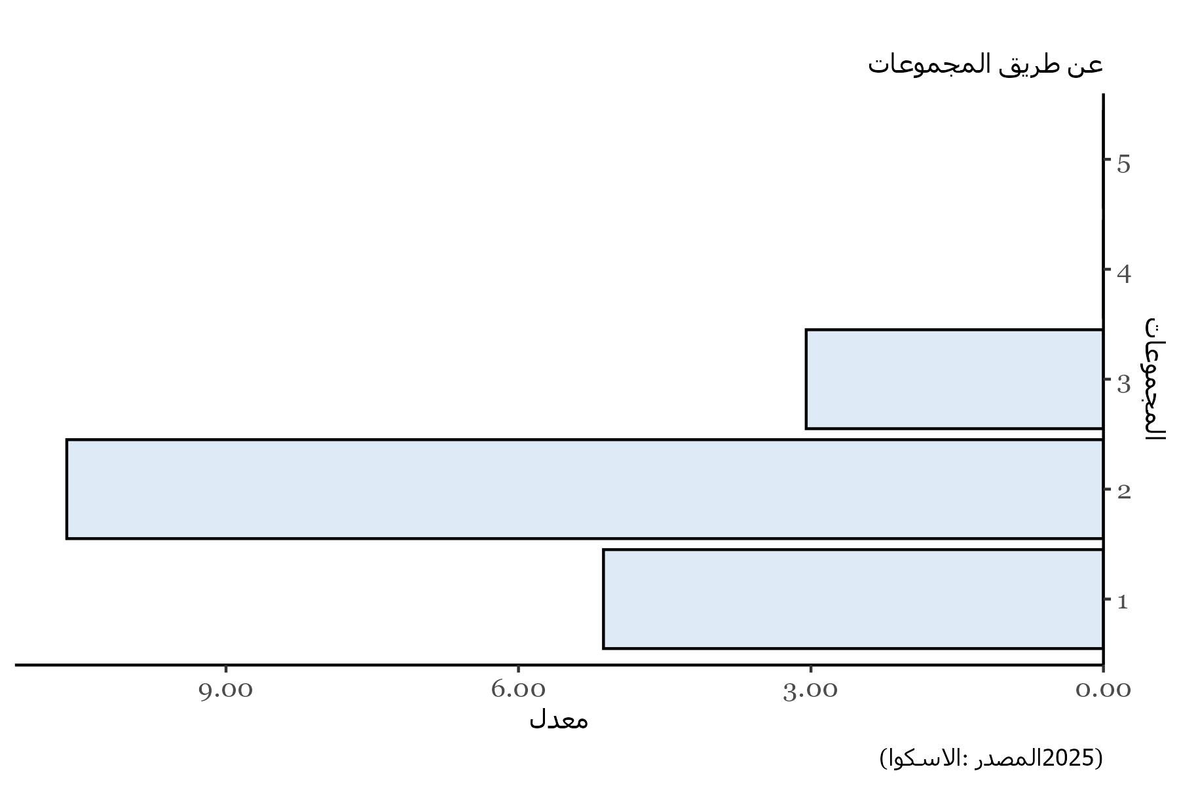
Clusters | Values
1 | 5.1282051282
2 | 10.633116883
3 | 3.0487804878
4 | 0
5 | 0

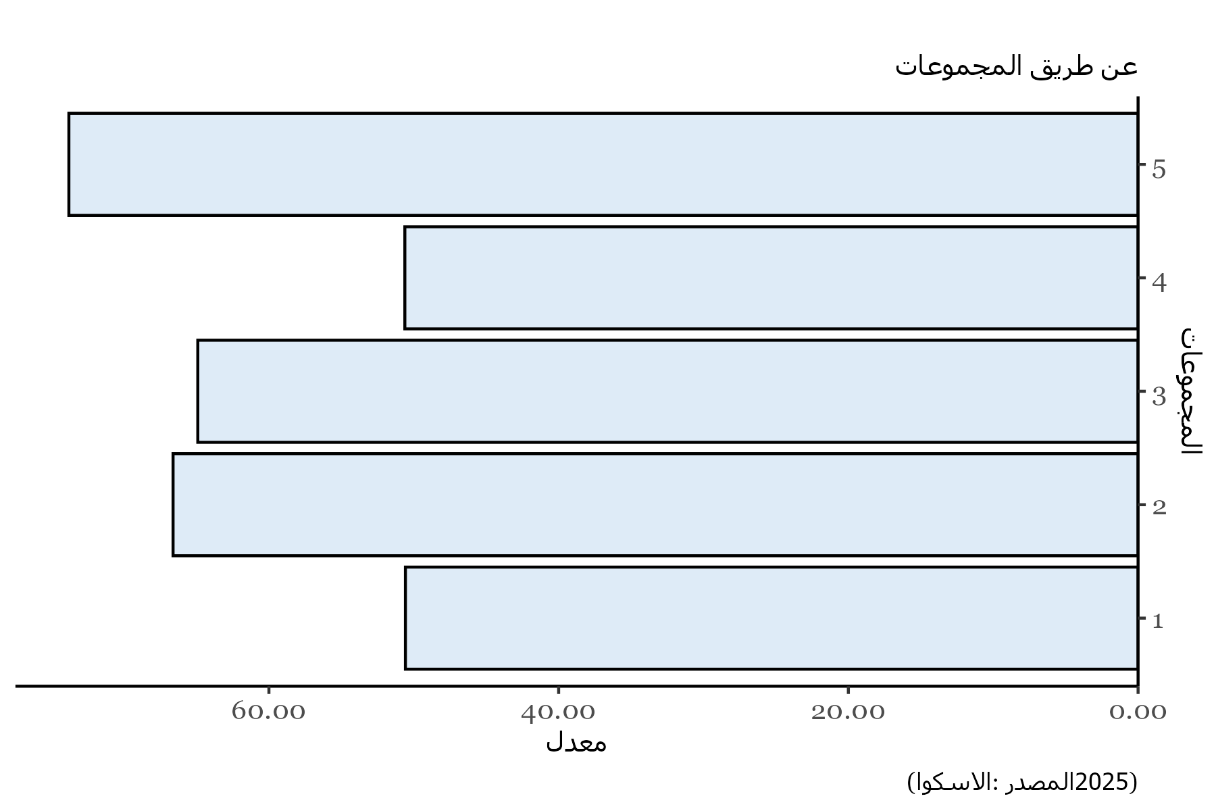
Clusters | Values
1 | 50.576923077
2 | 66.617965368
3 | 64.909988386
4 | 50.617283951
5 | 73.80952381

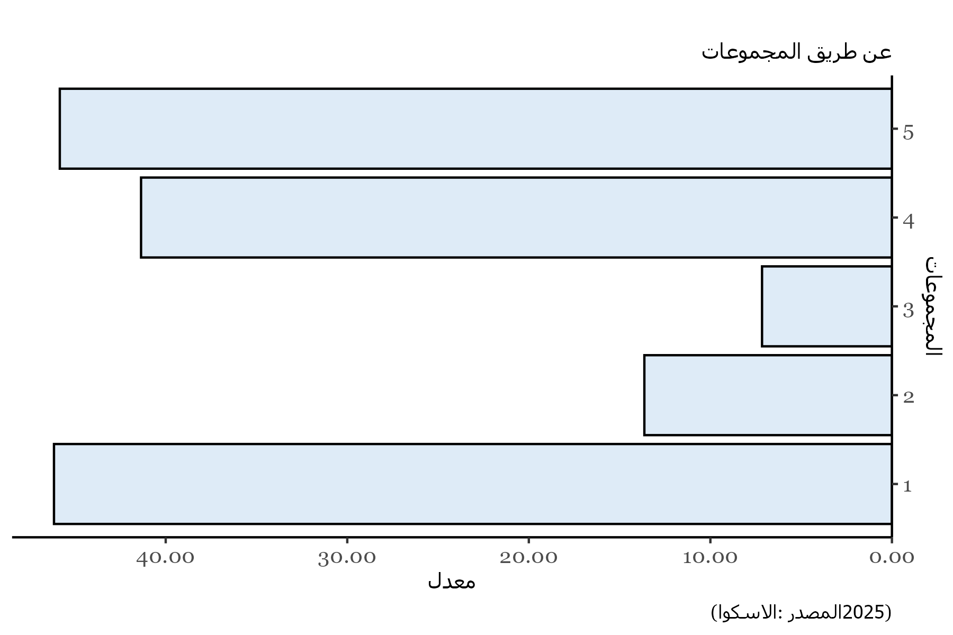
Clusters | Values
1 | 46.153846154
2 | 13.636363636
3 | 7.1544715447
4 | 41.358024691
5 | 45.833333333

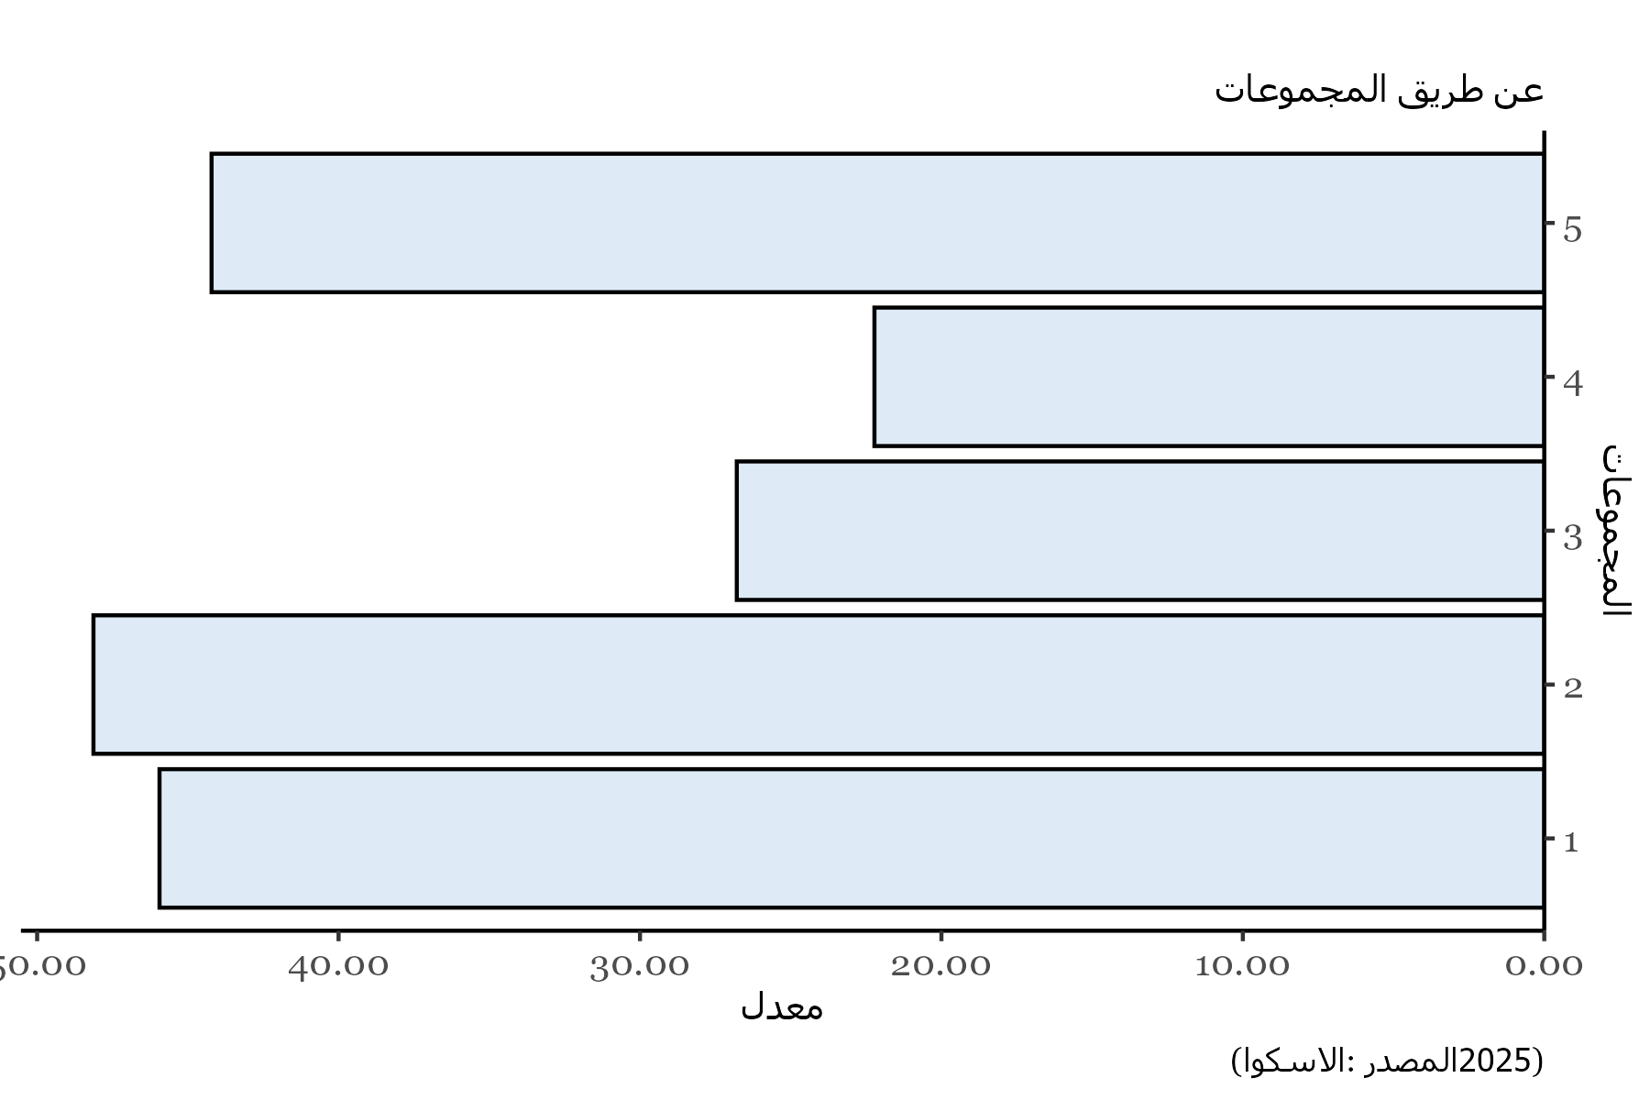
Clusters | Values
1 | 45.94017094
2 | 48.131313131
3 | 26.788617886
4 | 22.222222222
5 | 44.212962963

